Param
ARBRE TRINOMINAL OPTION PRICING

MARKET |  |  | OPTION |  |  | ARBRE |  | AFFICHAGE |  | OPTIMISATION
Spot | 100.00 |  | Prix d'Exercice | 102.00 |  | Date de pricing | 2025-09-01 | Arbre Stock Price | Oui | Pruning | Oui
Volatilité | 30.00% |  | Maturité | 2026-09-01 |  | Nombre de pas | 100 | Arbre Option Price | Non | Seuil | 1.00E-07
Taux | 5.00% |  | Call/Put | Call |  | Δt | 0.01 | Arbre Probabilités | Non
Dividende (discret) | 3 |  | Exercice | US |  | Alpha | 1.0533352138
Div Yield (rho = dividende /spot) | 3.00%
Taux croissance de div (lambda) | 0.00%
Date Dividende | 2026-08-21

 |  |  |  | 0.0331819

METHODE DE PRICING |  |  | RESULTAT
Méthode | Backward |  |  | Arbre | Black - Scholes
Langage | VBA |  | Prix d'option | 11.6128 | 11.5796
 |  |  | Temps du calcul | 0.125000 | 0.000000
 |  |  | Erreur Tree < | 0.043938722095

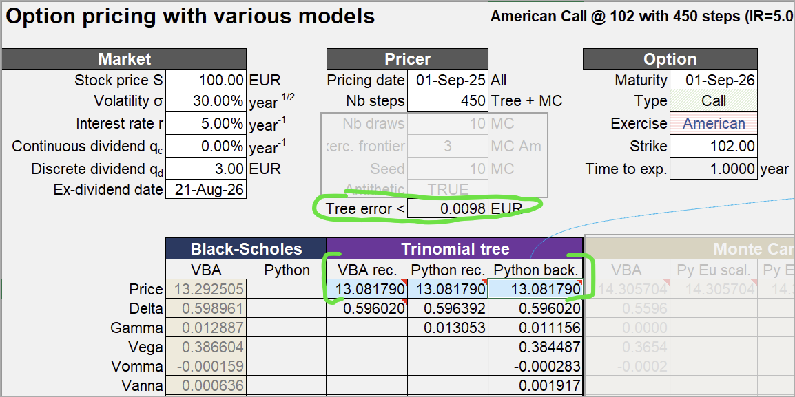

Paramètre "modèle" :

ARBRE TRINOMINAL OPTION PRICING

MARKET |  |  | OPTION |  |  | ARBRE |  | AFFICHAGE |  | OPTIMISATION
Spot | 100.00 |  | Prix d'Exercice | 102.00 |  | Date de pricing | 2025-09-01 | Arbre Stock Price | Non | Pruning | Oui
Volatilité | 30.00% |  | Maturité | 2026-09-01 |  | Nombre de pas | 450 | Arbre Option Price | Non | Seuil | 1.00E-07
Taux | 5.00% |  | Call/Put | Call |  | Δt | 0.01 | Arbre Probabilités | Non
Dividende (discret) | 3 |  | Exercice | US |  | Alpha | 1.0533352138
Div Yield (rho = dividende /spot) | 3.00%
Taux croissance de div (lambda) | 0.00%
Date Dividende | 2026-08-21

Exemple Arbre à deux pas :

ARBRE TRINOMINAL OPTION PRICING

MARKET |  |  | OPTION |  |  | ARBRE |  | AFFICHAGE |  | OPTIMISATION
Spot | 100.00 |  | Prix d'Exercice | 102.00 |  | Date de pricing | 2025-09-17 | Arbre Stock Price | Oui | Pruning | Oui
Volatilité | 20.00% |  | Maturité | 2026-09-17 |  | Nombre de pas | 2 | Arbre Option Price | Non | Seuil | 1.00E-07
Taux | 3.00% |  | Call/Put | Call |  | Δt | 0.01 | Arbre Probabilités | Non
Dividende (discret) | 0 |  | Exercice | EU |  | Alpha | 1.0533352138
Div Yield (rho = dividende /spot) | 3.00%
Taux croissance de div (lambda) | 0.00%
Date Dividende | 2026-08-21

Arbre correct :

t0 | t1 | t2
 |  | 168.18560051
 | 129.68639116 | 131.64634997
100 | 101.51130646 | 103.0454534
 | 79.457414519 | 80.658259559
 |  | 63.13480722

Test Convergence
TEST CONVERGENCE : PYTHON vs VBA

 | VBA | PYTHON
 |  | N | Prix Tree | Prix BS | (Tree - BS) × NbSteps | N | (Tree - BS) × NbSteps
 |  | 1 | 13.284813172 | 13.286940149 | -0.0021269769111 | 1 | -0.0021269769111
 |  | 2 | 13.284813172 | 13.286940149 | -0.0042539538223 | 2 | -0.0042539538223
 |  | 3 | 13.284813172 | 13.286940149 | -0.0063809307334 | 3 | -0.0063809307334
 |  | 4 | 13.284813172 | 13.286940149 | -0.0085079076446 | 4 | -0.0085079076446
 |  | 5 | 13.284813172 | 13.286940149 | -0.010634884556 | 5 | -0.010634884556
 |  | 6 | 13.284813172 | 13.286940149 | -0.012761861467 | 6 | -0.012761861467
 |  | 7 | 13.284813172 | 13.286940149 | -0.014888838378 | 7 | -0.014888838378
 |  | 8 | 13.284813172 | 13.286940149 | -0.017015815289 | 8 | -0.017015815289
 |  | 9 | 13.284813172 | 13.286940149 | -0.0191427922 | 9 | -0.0191427922
 |  | 10 | 13.284813172 | 13.286940149 | -0.021269769111 | 10 | -0.021269769111
 |  | 11 | 13.284813172 | 13.286940149 | -0.023396746023 | 11 | -0.023396746023
 |  | 12 | 13.284813172 | 13.286940149 | -0.025523722934 | 12 | -0.025523722934
 |  | 13 | 13.284813172 | 13.286940149 | -0.027650699845 | 13 | -0.027650699845
 |  | 14 | 13.284813172 | 13.286940149 | -0.029777676756 | 14 | -0.029777676756
 |  | 15 | 13.284813172 | 13.286940149 | -0.031904653667 | 15 | -0.031904653667
 |  | 16 | 13.284813172 | 13.286940149 | -0.034031630578 | 16 | -0.034031630578
 |  | 17 | 13.284813172 | 13.286940149 | -0.036158607489 | 17 | -0.036158607489
 |  | 18 | 13.284813172 | 13.286940149 | -0.038285584401 | 18 | -0.038285584401
 |  | 19 | 13.284813172 | 13.286940149 | -0.040412561312 | 19 | -0.040412561312
 |  | 20 | 13.284813172 | 13.286940149 | -0.042539538223 | 20 | -0.042539538223
 |  | 21 | 13.284813172 | 13.286940149 | -0.044666515134 | 21 | -0.044666515134
 |  | 22 | 13.284813172 | 13.286940149 | -0.046793492045 | 22 | -0.046793492045
 |  | 23 | 13.284813172 | 13.286940149 | -0.048920468956 | 23 | -0.048920468956
 |  | 24 | 13.284813172 | 13.286940149 | -0.051047445867 | 24 | -0.051047445867
 |  | 25 | 13.284813172 | 13.286940149 | -0.053174422779 | 25 | -0.053174422779
 |  | 26 | 13.284813172 | 13.286940149 | -0.05530139969 | 26 | -0.05530139969
 |  | 27 | 13.284813172 | 13.286940149 | -0.057428376601 | 27 | -0.057428376601
 |  | 28 | 13.284813172 | 13.286940149 | -0.059555353512 | 28 | -0.059555353512
 |  | 29 | 13.284813172 | 13.286940149 | -0.061682330423 | 29 | -0.061682330423
 |  | 30 | 13.284813172 | 13.286940149 | -0.063809307334 | 30 | -0.063809307334
 |  | 31 | 13.284813172 | 13.286940149 | -0.065936284245 | 31 | -0.065936284245
 |  | 32 | 13.284813172 | 13.286940149 | -0.068063261157 | 32 | -0.068063261157
 |  | 33 | 13.284813172 | 13.286940149 | -0.070190238068 | 33 | -0.070190238068
 |  | 34 | 13.284813172 | 13.286940149 | -0.072317214979 | 34 | -0.072317214979
 |  | 35 | 13.284813172 | 13.286940149 | -0.07444419189 | 35 | -0.07444419189
 |  | 36 | 13.284813172 | 13.286940149 | -0.076571168801 | 36 | -0.076571168801
 |  | 37 | 13.284813172 | 13.286940149 | -0.078698145712 | 37 | -0.078698145712
 |  | 38 | 13.284813172 | 13.286940149 | -0.080825122623 | 38 | -0.080825122623
 |  | 39 | 13.284813172 | 13.286940149 | -0.082952099535 | 39 | -0.082952099535
 |  | 40 | 13.284813172 | 13.286940149 | -0.085079076446 | 40 | -0.085079076446
 |  | 41 | 13.284813172 | 13.286940149 | -0.087206053357 | 41 | -0.087206053357
 |  | 42 | 13.284813172 | 13.286940149 | -0.089333030268 | 42 | -0.089333030268
 |  | 43 | 13.284813172 | 13.286940149 | -0.091460007179 | 43 | -0.091460007179
 |  | 44 | 13.284813172 | 13.286940149 | -0.09358698409 | 44 | -0.09358698409
 |  | 45 | 13.284813172 | 13.286940149 | -0.095713961001 | 45 | -0.095713961001
 |  | 46 | 13.284813172 | 13.286940149 | -0.097840937913 | 46 | -0.097840937913
 |  | 47 | 13.284813172 | 13.286940149 | -0.099967914824 | 47 | -0.099967914824
 |  | 48 | 13.284813172 | 13.286940149 | -0.10209489173 | 48 | -0.10209489173
 |  | 49 | 13.284813172 | 13.286940149 | -0.10422186865 | 49 | -0.10422186865
 |  | 50 | 13.284813172 | 13.286940149 | -0.10634884556 | 50 | -0.10634884556
 |  | 51 | 13.284813172 | 13.286940149 | -0.10847582247 | 51 | -0.10847582247
 |  | 52 | 13.284813172 | 13.286940149 | -0.11060279938 | 52 | -0.11060279938
 |  | 53 | 13.284813172 | 13.286940149 | -0.11272977629 | 53 | -0.11272977629
 |  | 54 | 13.284813172 | 13.286940149 | -0.1148567532 | 54 | -0.1148567532
 |  | 55 | 13.284813172 | 13.286940149 | -0.11698373011 | 55 | -0.11698373011
 |  | 56 | 13.284813172 | 13.286940149 | -0.11911070702 | 56 | -0.11911070702
 |  | 57 | 13.284813172 | 13.286940149 | -0.12123768394 | 57 | -0.12123768394
 |  | 58 | 13.284813172 | 13.286940149 | -0.12336466085 | 58 | -0.12336466085
 |  | 59 | 13.284813172 | 13.286940149 | -0.12549163776 | 59 | -0.12549163776
 |  | 60 | 13.284813172 | 13.286940149 | -0.12761861467 | 60 | -0.12761861467
 |  | 61 | 13.284813172 | 13.286940149 | -0.12974559158 | 61 | -0.12974559158
 |  | 62 | 13.284813172 | 13.286940149 | -0.13187256849 | 62 | -0.13187256849
 |  | 63 | 13.284813172 | 13.286940149 | -0.1339995454 | 63 | -0.1339995454
 |  | 64 | 13.284813172 | 13.286940149 | -0.13612652231 | 64 | -0.13612652231
 |  | 65 | 13.284813172 | 13.286940149 | -0.13825349922 | 65 | -0.13825349922
 |  | 66 | 13.284813172 | 13.286940149 | -0.14038047614 | 66 | -0.14038047614
 |  | 67 | 13.284813172 | 13.286940149 | -0.14250745305 | 67 | -0.14250745305
 |  | 68 | 13.284813172 | 13.286940149 | -0.14463442996 | 68 | -0.14463442996
 |  | 69 | 13.284813172 | 13.286940149 | -0.14676140687 | 69 | -0.14676140687
 |  | 70 | 13.284813172 | 13.286940149 | -0.14888838378 | 70 | -0.14888838378
 |  | 71 | 13.284813172 | 13.286940149 | -0.15101536069 | 71 | -0.15101536069
 |  | 72 | 13.284813172 | 13.286940149 | -0.1531423376 | 72 | -0.1531423376
 |  | 73 | 13.284813172 | 13.286940149 | -0.15526931451 | 73 | -0.15526931451
 |  | 74 | 13.284813172 | 13.286940149 | -0.15739629142 | 74 | -0.15739629142
 |  | 75 | 13.284813172 | 13.286940149 | -0.15952326834 | 75 | -0.15952326834
 |  | 76 | 13.284813172 | 13.286940149 | -0.16165024525 | 76 | -0.16165024525
 |  | 77 | 13.284813172 | 13.286940149 | -0.16377722216 | 77 | -0.16377722216
 |  | 78 | 13.284813172 | 13.286940149 | -0.16590419907 | 78 | -0.16590419907
 |  | 79 | 13.284813172 | 13.286940149 | -0.16803117598 | 79 | -0.16803117598
 |  | 80 | 13.284813172 | 13.286940149 | -0.17015815289 | 80 | -0.17015815289
 |  | 81 | 13.284813172 | 13.286940149 | -0.1722851298 | 81 | -0.1722851298
 |  | 82 | 13.284813172 | 13.286940149 | -0.17441210671 | 82 | -0.17441210671
 |  | 83 | 13.284813172 | 13.286940149 | -0.17653908362 | 83 | -0.17653908362
 |  | 84 | 13.284813172 | 13.286940149 | -0.17866606054 | 84 | -0.17866606054
 |  | 85 | 13.284813172 | 13.286940149 | -0.18079303745 | 85 | -0.18079303745
 |  | 86 | 13.284813172 | 13.286940149 | -0.18292001436 | 86 | -0.18292001436
 |  | 87 | 13.284813172 | 13.286940149 | -0.18504699127 | 87 | -0.18504699127
 |  | 88 | 13.284813172 | 13.286940149 | -0.18717396818 | 88 | -0.18717396818
 |  | 89 | 13.284813172 | 13.286940149 | -0.18930094509 | 89 | -0.18930094509
 |  | 90 | 13.284813172 | 13.286940149 | -0.191427922 | 90 | -0.191427922
 |  | 91 | 13.284813172 | 13.286940149 | -0.19355489891 | 91 | -0.19355489891
 |  | 92 | 13.284813172 | 13.286940149 | -0.19568187583 | 92 | -0.19568187583
 |  | 93 | 13.284813172 | 13.286940149 | -0.19780885274 | 93 | -0.19780885274
 |  | 94 | 13.284813172 | 13.286940149 | -0.19993582965 | 94 | -0.19993582965
 |  | 95 | 13.284813172 | 13.286940149 | -0.20206280656 | 95 | -0.20206280656
 |  | 96 | 13.284813172 | 13.286940149 | -0.20418978347 | 96 | -0.20418978347
 |  | 97 | 13.284813172 | 13.286940149 | -0.20631676038 | 97 | -0.20631676038
 |  | 98 | 13.284813172 | 13.286940149 | -0.20844373729 | 98 | -0.20844373729
 |  | 99 | 13.284813172 | 13.286940149 | -0.2105707142 | 99 | -0.2105707142
 |  | 100 | 13.284813172 | 13.286940149 | -0.21269769111 | 100 | -0.21269769111
 |  | 101 | 13.284813172 | 13.286940149 | -0.21482466803 | 101 | -0.21482466803
 |  | 102 | 13.284813172 | 13.286940149 | -0.21695164494 | 102 | -0.21695164494
 |  | 103 | 13.284813172 | 13.286940149 | -0.21907862185 | 103 | -0.21907862185
 |  | 104 | 13.284813172 | 13.286940149 | -0.22120559876 | 104 | -0.22120559876
 |  | 105 | 13.284813172 | 13.286940149 | -0.22333257567 | 105 | -0.22333257567
 |  | 106 | 13.284813172 | 13.286940149 | -0.22545955258 | 106 | -0.22545955258
 |  | 107 | 13.284813172 | 13.286940149 | -0.22758652949 | 107 | -0.22758652949
 |  | 108 | 13.284813172 | 13.286940149 | -0.2297135064 | 108 | -0.2297135064
 |  | 109 | 13.284813172 | 13.286940149 | -0.23184048331 | 109 | -0.23184048331
 |  | 110 | 13.284813172 | 13.286940149 | -0.23396746023 | 110 | -0.23396746023
 |  | 111 | 13.284813172 | 13.286940149 | -0.23609443714 | 111 | -0.23609443714
 |  | 112 | 13.284813172 | 13.286940149 | -0.23822141405 | 112 | -0.23822141405
 |  | 113 | 13.284813172 | 13.286940149 | -0.24034839096 | 113 | -0.24034839096
 |  | 114 | 13.284813172 | 13.286940149 | -0.24247536787 | 114 | -0.24247536787
 |  | 115 | 13.284813172 | 13.286940149 | -0.24460234478 | 115 | -0.24460234478
 |  | 116 | 13.284813172 | 13.286940149 | -0.24672932169 | 116 | -0.24672932169
 |  | 117 | 13.284813172 | 13.286940149 | -0.2488562986 | 117 | -0.2488562986
 |  | 118 | 13.284813172 | 13.286940149 | -0.25098327551 | 118 | -0.25098327551
 |  | 119 | 13.284813172 | 13.286940149 | -0.25311025243 | 119 | -0.25311025243
 |  | 120 | 13.284813172 | 13.286940149 | -0.25523722934 | 120 | -0.25523722934
 |  | 121 | 13.284813172 | 13.286940149 | -0.25736420625 | 121 | -0.25736420625
 |  | 122 | 13.284813172 | 13.286940149 | -0.25949118316 | 122 | -0.25949118316
 |  | 123 | 13.284813172 | 13.286940149 | -0.26161816007 | 123 | -0.26161816007
 |  | 124 | 13.284813172 | 13.286940149 | -0.26374513698 | 124 | -0.26374513698
 |  | 125 | 13.284813172 | 13.286940149 | -0.26587211389 | 125 | -0.26587211389
 |  | 126 | 13.284813172 | 13.286940149 | -0.2679990908 | 126 | -0.2679990908
 |  | 127 | 13.284813172 | 13.286940149 | -0.27012606772 | 127 | -0.27012606772
 |  | 128 | 13.284813172 | 13.286940149 | -0.27225304463 | 128 | -0.27225304463
 |  | 129 | 13.284813172 | 13.286940149 | -0.27438002154 | 129 | -0.27438002154
 |  | 130 | 13.284813172 | 13.286940149 | -0.27650699845 | 130 | -0.27650699845
 |  | 131 | 13.284813172 | 13.286940149 | -0.27863397536 | 131 | -0.27863397536
 |  | 132 | 13.284813172 | 13.286940149 | -0.28076095227 | 132 | -0.28076095227
 |  | 133 | 13.284813172 | 13.286940149 | -0.28288792918 | 133 | -0.28288792918
 |  | 134 | 13.284813172 | 13.286940149 | -0.28501490609 | 134 | -0.28501490609
 |  | 135 | 13.284813172 | 13.286940149 | -0.287141883 | 135 | -0.287141883
 |  | 136 | 13.284813172 | 13.286940149 | -0.28926885992 | 136 | -0.28926885992
 |  | 137 | 13.284813172 | 13.286940149 | -0.29139583683 | 137 | -0.29139583683
 |  | 138 | 13.284813172 | 13.286940149 | -0.29352281374 | 138 | -0.29352281374
 |  | 139 | 13.284813172 | 13.286940149 | -0.29564979065 | 139 | -0.29564979065
 |  | 140 | 13.284813172 | 13.286940149 | -0.29777676756 | 140 | -0.29777676756
 |  | 141 | 13.284813172 | 13.286940149 | -0.29990374447 | 141 | -0.29990374447
 |  | 142 | 13.284813172 | 13.286940149 | -0.30203072138 | 142 | -0.30203072138
 |  | 143 | 13.284813172 | 13.286940149 | -0.30415769829 | 143 | -0.30415769829
 |  | 144 | 13.284813172 | 13.286940149 | -0.3062846752 | 144 | -0.3062846752
 |  | 145 | 13.284813172 | 13.286940149 | -0.30841165212 | 145 | -0.30841165212
 |  | 146 | 13.284813172 | 13.286940149 | -0.31053862903 | 146 | -0.31053862903
 |  | 147 | 13.284813172 | 13.286940149 | -0.31266560594 | 147 | -0.31266560594
 |  | 148 | 13.284813172 | 13.286940149 | -0.31479258285 | 148 | -0.31479258285
 |  | 149 | 13.284813172 | 13.286940149 | -0.31691955976 | 149 | -0.31691955976
 |  | 150 | 13.284813172 | 13.286940149 | -0.31904653667 | 150 | -0.31904653667
 |  | 151 | 13.284813172 | 13.286940149 | -0.32117351358 | 151 | -0.32117351358
 |  | 152 | 13.284813172 | 13.286940149 | -0.32330049049 | 152 | -0.32330049049
 |  | 153 | 13.284813172 | 13.286940149 | -0.3254274674 | 153 | -0.3254274674
 |  | 154 | 13.284813172 | 13.286940149 | -0.32755444432 | 154 | -0.32755444432
 |  | 155 | 13.284813172 | 13.286940149 | -0.32968142123 | 155 | -0.32968142123
 |  | 156 | 13.284813172 | 13.286940149 | -0.33180839814 | 156 | -0.33180839814
 |  | 157 | 13.284813172 | 13.286940149 | -0.33393537505 | 157 | -0.33393537505
 |  | 158 | 13.284813172 | 13.286940149 | -0.33606235196 | 158 | -0.33606235196
 |  | 159 | 13.284813172 | 13.286940149 | -0.33818932887 | 159 | -0.33818932887
 |  | 160 | 13.284813172 | 13.286940149 | -0.34031630578 | 160 | -0.34031630578
 |  | 161 | 13.284813172 | 13.286940149 | -0.34244328269 | 161 | -0.34244328269
 |  | 162 | 13.284813172 | 13.286940149 | -0.34457025961 | 162 | -0.34457025961
 |  | 163 | 13.284813172 | 13.286940149 | -0.34669723652 | 163 | -0.34669723652
 |  | 164 | 13.284813172 | 13.286940149 | -0.34882421343 | 164 | -0.34882421343
 |  | 165 | 13.284813172 | 13.286940149 | -0.35095119034 | 165 | -0.35095119034
 |  | 166 | 13.284813172 | 13.286940149 | -0.35307816725 | 166 | -0.35307816725
 |  | 167 | 13.284813172 | 13.286940149 | -0.35520514416 | 167 | -0.35520514416
 |  | 168 | 13.284813172 | 13.286940149 | -0.35733212107 | 168 | -0.35733212107
 |  | 169 | 13.284813172 | 13.286940149 | -0.35945909798 | 169 | -0.35945909798
 |  | 170 | 13.284813172 | 13.286940149 | -0.36158607489 | 170 | -0.36158607489
 |  | 171 | 13.284813172 | 13.286940149 | -0.36371305181 | 171 | -0.36371305181
 |  | 172 | 13.284813172 | 13.286940149 | -0.36584002872 | 172 | -0.36584002872
 |  | 173 | 13.284813172 | 13.286940149 | -0.36796700563 | 173 | -0.36796700563
 |  | 174 | 13.284813172 | 13.286940149 | -0.37009398254 | 174 | -0.37009398254
 |  | 175 | 13.284813172 | 13.286940149 | -0.37222095945 | 175 | -0.37222095945
 |  | 176 | 13.284813172 | 13.286940149 | -0.37434793636 | 176 | -0.37434793636
 |  | 177 | 13.284813172 | 13.286940149 | -0.37647491327 | 177 | -0.37647491327
 |  | 178 | 13.284813172 | 13.286940149 | -0.37860189018 | 178 | -0.37860189018
 |  | 179 | 13.284813172 | 13.286940149 | -0.38072886709 | 179 | -0.38072886709
 |  | 180 | 13.284813172 | 13.286940149 | -0.38285584401 | 180 | -0.38285584401
 |  | 181 | 13.284813172 | 13.286940149 | -0.38498282092 | 181 | -0.38498282092
 |  | 182 | 13.284813172 | 13.286940149 | -0.38710979783 | 182 | -0.38710979783
 |  | 183 | 13.284813172 | 13.286940149 | -0.38923677474 | 183 | -0.38923677474
 |  | 184 | 13.284813172 | 13.286940149 | -0.39136375165 | 184 | -0.39136375165
 |  | 185 | 13.284813172 | 13.286940149 | -0.39349072856 | 185 | -0.39349072856
 |  | 186 | 13.284813172 | 13.286940149 | -0.39561770547 | 186 | -0.39561770547
 |  | 187 | 13.284813172 | 13.286940149 | -0.39774468238 | 187 | -0.39774468238
 |  | 188 | 13.284813172 | 13.286940149 | -0.39987165929 | 188 | -0.39987165929
 |  | 189 | 13.284813172 | 13.286940149 | -0.40199863621 | 189 | -0.40199863621
 |  | 190 | 13.284813172 | 13.286940149 | -0.40412561312 | 190 | -0.40412561312
 |  | 191 | 13.284813172 | 13.286940149 | -0.40625259003 | 191 | -0.40625259003
 |  | 192 | 13.284813172 | 13.286940149 | -0.40837956694 | 192 | -0.40837956694
 |  | 193 | 13.284813172 | 13.286940149 | -0.41050654385 | 193 | -0.41050654385
 |  | 194 | 13.284813172 | 13.286940149 | -0.41263352076 | 194 | -0.41263352076
 |  | 195 | 13.284813172 | 13.286940149 | -0.41476049767 | 195 | -0.41476049767
 |  | 196 | 13.284813172 | 13.286940149 | -0.41688747458 | 196 | -0.41688747458
 |  | 197 | 13.284813172 | 13.286940149 | -0.4190144515 | 197 | -0.4190144515
 |  | 198 | 13.284813172 | 13.286940149 | -0.42114142841 | 198 | -0.42114142841
 |  | 199 | 13.284813172 | 13.286940149 | -0.42326840532 | 199 | -0.42326840532
 |  | 200 | 13.284813172 | 13.286940149 | -0.42539538223 | 200 | -0.42539538223

Test Vitesse
TEST VITESSE : AVEC / SANS PRUNING & VBA / PYTHON & RECURSIF / BACKWARD

 | Python Rec | VBA Rec | Python Backward | VBA Backward
1 | 4.1961669922E-05 |  | 0.00019407272339
2 | 5.1021575928E-05 |  | 0.0001368522644
3 | 7.0810317993E-05 |  | 0.00010395050049
4 | 0.00017094612122 |  | 0.00015902519226
5 | 0.00016498565674 |  | 0.0001802444458
6 | 0.00023078918457 |  | 0.00022315979004
7 | 0.00029301643372 |  | 0.00034785270691
8 | 0.00037622451782 |  | 0.00032091140747
9 | 0.00047397613525 |  | 0.00048303604126
10 | 0.00056719779968 |  | 0.00044798851013
11 | 0.00068306922913 |  | 0.00052404403687
12 | 0.0008020401001 |  | 0.00059986114502
13 | 0.00094413757324 |  | 0.00074195861816
14 | 0.0011570453644 |  | 0.00079488754272
15 | 0.0012271404266 |  | 0.00094795227051
16 | 0.0014798641205 |  | 0.00098490715027
17 | 0.0016582012177 |  | 0.0011110305786
18 | 0.0018408298492 |  | 0.0012452602386
19 | 0.0020439624786 |  | 0.0014429092407
20 | 0.0023069381714 |  | 0.001513004303
21 | 0.0024480819702 |  | 0.0016560554504
22 | 0.002739906311 |  | 0.0017521381378
23 | 0.0029118061066 |  | 0.0028581619263
24 | 0.0031700134277 |  | 0.0020802021027
25 | 0.0033910274506 |  | 0.0021848678589
26 | 0.0036311149597 |  | 0.0034792423248
27 | 0.0039789676666 |  | 0.0026361942291
28 | 0.0042130947113 |  | 0.0026578903198
29 | 0.0045340061188 |  | 0.002858877182
30 | 0.0048942565918 |  | 0.003059387207
31 | 0.0051531791687 |  | 0.0031931400299
32 | 0.0055289268494 |  | 0.0034708976746
33 | 0.0057818889618 |  | 0.0036959648132
34 | 0.00621509552 |  | 0.0038301944733
35 | 0.0066812038422 |  | 0.0042338371277
36 | 0.0080440044403 |  | 0.004387140274
37 | 0.0073728561401 |  | 0.0045211315155
38 | 0.0077290534973 |  | 0.0047538280487
39 | 0.0081129074097 |  | 0.0062429904938
40 | 0.0095727443695 |  | 0.0052602291107
41 | 0.0089781284332 |  | 0.0055329799652
42 | 0.010208129883 |  | 0.0061917304993
43 | 0.011729001999 |  | 0.0069930553436
44 | 0.01273226738 |  | 0.0076320171356
45 | 0.013734817505 |  | 0.0084302425385
46 | 0.014492273331 |  | 0.0083537101746
47 | 0.014263153076 |  | 0.0090968608856
48 | 0.015368938446 |  | 0.0087862014771
49 | 0.016298055649 |  | 0.0091400146484
50 | 0.016144990921 |  | 0.009654045105
...
 | Python Rec | VBA Rec | Python Backward | VBA Backward
1 | 2.2172927856E-05 |  | 4.506111145E-05
2 | 3.981590271E-05 |  | 5.2928924561E-05
3 | 6.7949295044E-05 |  | 7.7962875366E-05
4 | 0.00010681152344 |  | 0.00011491775513
5 | 0.00016093254089 |  | 0.00015592575073
6 | 0.0002179145813 |  | 0.0001962184906
7 | 0.00028800964355 |  | 0.00023794174194
8 | 0.00036907196045 |  | 0.00029468536377
9 | 0.00046110153198 |  | 0.00035786628723
10 | 0.00055980682373 |  | 0.00052404403687
11 | 0.00067400932312 |  | 0.0005829334259
12 | 0.00080895423889 |  | 0.00087690353394
13 | 0.0009229183197 |  | 0.00076699256897
14 | 0.0010709762573 |  | 0.00074100494385
15 | 0.0012261867523 |  | 0.00089383125305
16 | 0.0014770030975 |  | 0.00094699859619
17 | 0.0016331672668 |  | 0.0010566711426
18 | 0.0018880367279 |  | 0.0011858940125
19 | 0.0020289421082 |  | 0.0023910999298
20 | 0.0023012161255 |  | 0.0014638900757
21 | 0.0024659633636 |  | 0.0015528202057
22 | 0.0026209354401 |  | 0.0017092227936
23 | 0.0028591156006 |  | 0.0018670558929
24 | 0.0031080245972 |  | 0.0020520687103
25 | 0.0033919811249 |  | 0.0021810531616
26 | 0.0036568641663 |  | 0.0023679733276
27 | 0.0039417743683 |  | 0.0025269985199
28 | 0.0053689479828 |  | 0.0026969909668
29 | 0.0045230388641 |  | 0.0028550624847
30 | 0.0048279762268 |  | 0.0030620098114
31 | 0.0050890445709 |  | 0.0032777786255
32 | 0.0065767765045 |  | 0.0034370422363
33 | 0.0058517456055 |  | 0.0036571025848
34 | 0.0061616897583 |  | 0.0049180984497
35 | 0.0065820217133 |  | 0.004026889801
36 | 0.006865978241 |  | 0.0042519569397
37 | 0.0072391033173 |  | 0.0054378509521
38 | 0.0080466270447 |  | 0.0047762393951
39 | 0.0080721378326 |  | 0.0050189495087
40 | 0.0087099075317 |  | 0.0052220821381
41 | 0.0090532302856 |  | 0.0064988136292
42 | 0.010168075562 |  | 0.0068237781525
43 | 0.01217508316 |  | 0.0063328742981
44 | 0.012747049332 |  | 0.0067908763885
45 | 0.042652845383 |  | 0.0070781707764
46 | 0.012881040573 |  | 0.0071918964386
47 | 0.013680934906 |  | 0.0077159404755
48 | 0.013908863068 |  | 0.0084578990936
49 | 0.014708995819 |  | 0.0079569816589
50 | 0.014719009399 |  | 0.0091681480408
...
 | SANS PRUNING |  |  |  |  | AVEC PRUNING
 | N | Python Rec | VBA Rec | Python Backward | VBA Backward | N | Python Rec | VBA Rec | Python Backward | VBA Backward
 | 1 | 4.1961669922E-05 |  | 0.00019407272339 |  | 1 | 2.2172927856E-05 |  | 4.506111145E-05
 | 2 | 5.1021575928E-05 |  | 0.0001368522644 |  | 2 | 3.981590271E-05 |  | 5.2928924561E-05
 | 3 | 7.0810317993E-05 |  | 0.00010395050049 |  | 3 | 6.7949295044E-05 |  | 7.7962875366E-05
 | 4 | 0.00017094612122 |  | 0.00015902519226 |  | 4 | 0.00010681152344 |  | 0.00011491775513
 | 5 | 0.00016498565674 |  | 0.0001802444458 |  | 5 | 0.00016093254089 |  | 0.00015592575073
 | 6 | 0.00023078918457 |  | 0.00022315979004 |  | 6 | 0.0002179145813 |  | 0.0001962184906
 | 7 | 0.00029301643372 |  | 0.00034785270691 |  | 7 | 0.00028800964355 |  | 0.00023794174194
 | 8 | 0.00037622451782 |  | 0.00032091140747 |  | 8 | 0.00036907196045 |  | 0.00029468536377
 | 9 | 0.00047397613525 |  | 0.00048303604126 |  | 9 | 0.00046110153198 |  | 0.00035786628723
 | 10 | 0.00056719779968 |  | 0.00044798851013 |  | 10 | 0.00055980682373 |  | 0.00052404403687
 | 11 | 0.00068306922913 |  | 0.00052404403687 |  | 11 | 0.00067400932312 |  | 0.0005829334259
 | 12 | 0.0008020401001 |  | 0.00059986114502 |  | 12 | 0.00080895423889 |  | 0.00087690353394
 | 13 | 0.00094413757324 |  | 0.00074195861816 |  | 13 | 0.0009229183197 |  | 0.00076699256897
 | 14 | 0.0011570453644 |  | 0.00079488754272 |  | 14 | 0.0010709762573 |  | 0.00074100494385
 | 15 | 0.0012271404266 |  | 0.00094795227051 |  | 15 | 0.0012261867523 |  | 0.00089383125305
 | 16 | 0.0014798641205 |  | 0.00098490715027 |  | 16 | 0.0014770030975 |  | 0.00094699859619
 | 17 | 0.0016582012177 |  | 0.0011110305786 |  | 17 | 0.0016331672668 |  | 0.0010566711426
 | 18 | 0.0018408298492 |  | 0.0012452602386 |  | 18 | 0.0018880367279 |  | 0.0011858940125
 | 19 | 0.0020439624786 |  | 0.0014429092407 |  | 19 | 0.0020289421082 |  | 0.0023910999298
 | 20 | 0.0023069381714 |  | 0.001513004303 |  | 20 | 0.0023012161255 |  | 0.0014638900757
 | 21 | 0.0024480819702 |  | 0.0016560554504 |  | 21 | 0.0024659633636 |  | 0.0015528202057
 | 22 | 0.002739906311 |  | 0.0017521381378 |  | 22 | 0.0026209354401 |  | 0.0017092227936
 | 23 | 0.0029118061066 |  | 0.0028581619263 |  | 23 | 0.0028591156006 |  | 0.0018670558929
 | 24 | 0.0031700134277 |  | 0.0020802021027 |  | 24 | 0.0031080245972 |  | 0.0020520687103
 | 25 | 0.0033910274506 |  | 0.0021848678589 |  | 25 | 0.0033919811249 |  | 0.0021810531616
 | 26 | 0.0036311149597 |  | 0.0034792423248 |  | 26 | 0.0036568641663 |  | 0.0023679733276
 | 27 | 0.0039789676666 |  | 0.0026361942291 |  | 27 | 0.0039417743683 |  | 0.0025269985199
 | 28 | 0.0042130947113 |  | 0.0026578903198 |  | 28 | 0.0053689479828 |  | 0.0026969909668
 | 29 | 0.0045340061188 |  | 0.002858877182 |  | 29 | 0.0045230388641 |  | 0.0028550624847
 | 30 | 0.0048942565918 |  | 0.003059387207 |  | 30 | 0.0048279762268 |  | 0.0030620098114
 | 31 | 0.0051531791687 |  | 0.0031931400299 |  | 31 | 0.0050890445709 |  | 0.0032777786255
 | 32 | 0.0055289268494 |  | 0.0034708976746 |  | 32 | 0.0065767765045 |  | 0.0034370422363
 | 33 | 0.0057818889618 |  | 0.0036959648132 |  | 33 | 0.0058517456055 |  | 0.0036571025848
 | 34 | 0.00621509552 |  | 0.0038301944733 |  | 34 | 0.0061616897583 |  | 0.0049180984497
 | 35 | 0.0066812038422 |  | 0.0042338371277 |  | 35 | 0.0065820217133 |  | 0.004026889801
 | 36 | 0.0080440044403 |  | 0.004387140274 |  | 36 | 0.006865978241 |  | 0.0042519569397
 | 37 | 0.0073728561401 |  | 0.0045211315155 |  | 37 | 0.0072391033173 |  | 0.0054378509521
 | 38 | 0.0077290534973 |  | 0.0047538280487 |  | 38 | 0.0080466270447 |  | 0.0047762393951
 | 39 | 0.0081129074097 |  | 0.0062429904938 |  | 39 | 0.0080721378326 |  | 0.0050189495087
 | 40 | 0.0095727443695 |  | 0.0052602291107 |  | 40 | 0.0087099075317 |  | 0.0052220821381
 | 41 | 0.0089781284332 |  | 0.0055329799652 |  | 41 | 0.0090532302856 |  | 0.0064988136292
 | 42 | 0.010208129883 |  | 0.0061917304993 |  | 42 | 0.010168075562 |  | 0.0068237781525
 | 43 | 0.011729001999 |  | 0.0069930553436 |  | 43 | 0.01217508316 |  | 0.0063328742981
 | 44 | 0.01273226738 |  | 0.0076320171356 |  | 44 | 0.012747049332 |  | 0.0067908763885
 | 45 | 0.013734817505 |  | 0.0084302425385 |  | 45 | 0.042652845383 |  | 0.0070781707764
 | 46 | 0.014492273331 |  | 0.0083537101746 |  | 46 | 0.012881040573 |  | 0.0071918964386
 | 47 | 0.014263153076 |  | 0.0090968608856 |  | 47 | 0.013680934906 |  | 0.0077159404755
 | 48 | 0.015368938446 |  | 0.0087862014771 |  | 48 | 0.013908863068 |  | 0.0084578990936
 | 49 | 0.016298055649 |  | 0.0091400146484 |  | 49 | 0.014708995819 |  | 0.0079569816589
 | 50 | 0.016144990921 |  | 0.009654045105 |  | 50 | 0.014719009399 |  | 0.0091681480408
 | 51 | 0.01736497879 |  | 0.009996175766 |  | 51 | 0.015761852264 |  | 0.0084919929504
 | 52 | 0.017283201218 |  | 0.010410070419 |  | 52 | 0.015721797943 |  | 0.0096187591553
 | 53 | 0.050205945969 |  | 0.011476993561 |  | 53 | 0.016332864761 |  | 0.0091540813446
 | 54 | 0.019086122513 |  | 0.011135101318 |  | 54 | 0.017341852188 |  | 0.0094718933105
 | 55 | 0.019557714462 |  | 0.011443853378 |  | 55 | 0.01784825325 |  | 0.0099029541016
 | 56 | 0.020010948181 |  | 0.011906862259 |  | 56 | 0.018356084824 |  | 0.010126113892
 | 57 | 0.020563840866 |  | 0.012286901474 |  | 57 | 0.019058227539 |  | 0.010455131531
 | 58 | 0.021302938461 |  | 0.012625932693 |  | 58 | 0.055257081985 |  | 0.010734081268
 | 59 | 0.021544933319 |  | 0.012932062149 |  | 59 | 0.019586801529 |  | 0.011585950851
 | 60 | 0.021885156631 |  | 0.014134883881 |  | 60 | 0.02027797699 |  | 0.01185297966
 | 61 | 0.022658824921 |  | 0.014603853226 |  | 61 | 0.021564006805 |  | 0.012362957001
 | 62 | 0.023707151413 |  | 0.014460802078 |  | 62 | 0.021625995636 |  | 0.012414932251
 | 63 | 0.02418589592 |  | 0.015341043472 |  | 63 | 0.022933006287 |  | 0.049478054047
 | 64 | 0.024629116058 |  | 0.015156030655 |  | 64 | 0.023342132568 |  | 0.013175964355
 | 65 | 0.025650978088 |  | 0.015810012817 |  | 65 | 0.024240255356 |  | 0.013539075851
 | 66 | 0.026365041733 |  | 0.016209840775 |  | 66 | 0.024804115295 |  | 0.013945817947
 | 67 | 0.061595916748 |  | 0.016450166702 |  | 67 | 0.025716781616 |  | 0.014346122742
 | 68 | 0.027554035187 |  | 0.017060756683 |  | 68 | 0.026241064072 |  | 0.014617919922
 | 69 | 0.028294086456 |  | 0.017385005951 |  | 69 | 0.02716422081 |  | 0.015222787857
 | 70 | 0.028769731522 |  | 0.018407344818 |  | 70 | 0.064165115356 |  | 0.015097141266
 | 71 | 0.029338121414 |  | 0.018558979034 |  | 71 | 0.028253316879 |  | 0.015712738037
 | 72 | 0.030230045319 |  | 0.018923044205 |  | 72 | 0.029609918594 |  | 0.015999317169
 | 73 | 0.031518936157 |  | 0.019391059875 |  | 73 | 0.065891981125 |  | 0.016405105591
 | 74 | 0.031638145447 |  | 0.019706726074 |  | 74 | 0.03053689003 |  | 0.017149209976
 | 75 | 0.032576799393 |  | 0.020562171936 |  | 75 | 0.031763315201 |  | 0.01784491539
 | 76 | 0.032775878906 |  | 0.019384145737 |  | 76 | 0.032248020172 |  | 0.05361199379
 | 77 | 0.03394317627 |  | 0.021178007126 |  | 77 | 0.032915830612 |  | 0.018309831619
 | 78 | 0.034818887711 |  | 0.022228002548 |  | 78 | 0.033905982971 |  | 0.019052028656
 | 79 | 0.07238483429 |  | 0.023090362549 |  | 79 | 0.035076141357 |  | 0.019093990326
 | 80 | 0.036539793015 |  | 0.023165941238 |  | 80 | 0.035892963409 |  | 0.019617080688
 | 81 | 0.037631988525 |  | 0.023384094238 |  | 81 | 0.036538124084 |  | 0.055773973465
 | 82 | 0.038420915604 |  | 0.023604869843 |  | 82 | 0.037759065628 |  | 0.020586967468
 | 83 | 0.039243936539 |  | 0.024127006531 |  | 83 | 0.07502412796 |  | 0.021154880524
 | 84 | 0.039767026901 |  | 0.025016069412 |  | 84 | 0.03880405426 |  | 0.021728038788
 | 85 | 0.040869951248 |  | 0.025141000748 |  | 85 | 0.076462030411 |  | 0.022583246231
 | 86 | 0.041852712631 |  | 0.025752782822 |  | 86 | 0.040904045105 |  | 0.022521018982
 | 87 | 0.042562007904 |  | 0.026744127274 |  | 87 | 0.042374134064 |  | 0.023454904556
 | 88 | 0.043259143829 |  | 0.063004016876 |  | 88 | 0.042973995209 |  | 0.023555994034
 | 89 | 0.04586315155 |  | 0.027747869492 |  | 89 | 0.080518245697 |  | 0.024302721024
 | 90 | 0.047900915146 |  | 0.028606891632 |  | 90 | 0.047427177429 |  | 0.024597883224
 | 91 | 0.0489320755 |  | 0.025605916977 |  | 91 | 0.086020946503 |  | 0.025448083878
 | 92 | 0.049789190292 |  | 0.02944111824 |  | 92 | 0.049597978592 |  | 0.025734901428
 | 93 | 0.051743984222 |  | 0.030168056488 |  | 93 | 0.050559043884 |  | 0.063490152359
 | 94 | 0.052029848099 |  | 0.030475139618 |  | 94 | 0.051365852356 |  | 0.02715587616
 | 95 | 0.089497089386 |  | 0.031437158585 |  | 95 | 0.052616834641 |  | 0.027266025543
 | 96 | 0.055727958679 |  | 0.031867980957 |  | 96 | 0.09386920929 |  | 0.028285980225
 | 97 | 0.054497003555 |  | 0.029581785202 |  | 97 | 0.05492401123 |  | 0.029557228088
 | 98 | 0.056877851486 |  | 0.030060052872 |  | 98 | 0.055385828018 |  | 0.068090200424
 | 99 | 0.058248996735 |  | 0.033954143524 |  | 99 | 0.05778002739 |  | 0.030534029007
 | 100 | 0.058700084686 |  | 0.069991111755 |  | 100 | 0.058272361755 |  | 0.031111240387
 | 101 | 0.059749126434 |  | 0.033685922623 |  | 101 | 0.059749126434 |  | 0.069356918335
 | 102 | 0.061023235321 |  | 0.034852743149 |  | 102 | 0.060887813568 |  | 0.033215045929
 | 103 | 0.060697078705 |  | 0.071556091309 |  | 103 | 0.060965776443 |  | 0.032563924789
 | 104 | 0.099061012268 |  | 0.037006855011 |  | 104 | 0.062519073486 |  | 0.033379077911
 | 105 | 0.064003229141 |  | 0.037242889404 |  | 105 | 0.10252809525 |  | 0.033659934998
 | 106 | 0.065182924271 |  | 0.037885904312 |  | 106 | 0.065892219543 |  | 0.034657001495
 | 107 | 0.065680742264 |  | 0.074548959732 |  | 107 | 0.066172122955 |  | 0.03485584259
 | 108 | 0.10374975204 |  | 0.03986787796 |  | 108 | 0.067072153091 |  | 0.035845041275
 | 109 | 0.068805932999 |  | 0.040260076523 |  | 109 | 0.10748028755 |  | 0.036401987076
 | 110 | 0.070235967636 |  | 0.040385007858 |  | 110 | 0.070045948029 |  | 0.037600040436
 | 111 | 0.070041894913 |  | 0.07669711113 |  | 111 | 0.070673942566 |  | 0.037127256393
 | 112 | 0.10875606537 |  | 0.042431116104 |  | 112 | 0.071608066559 |  | 0.038039922714
 | 113 | 0.10798096657 |  | 0.042939186096 |  | 113 | 0.072017908096 |  | 0.03902220726
 | 114 | 0.074641942978 |  | 0.043313026428 |  | 114 | 0.073856115341 |  | 0.078585863113
 | 115 | 0.075222969055 |  | 0.04418182373 |  | 115 | 0.1137239933 |  | 0.040527105331
 | 116 | 0.07691192627 |  | 0.044542074203 |  | 116 | 0.11289978027 |  | 0.041069984436
 | 117 | 0.078944206238 |  | 0.045572757721 |  | 117 | 0.078507184982 |  | 0.042062997818
 | 118 | 0.078936100006 |  | 0.08313202858 |  | 118 | 0.079722166061 |  | 0.042505025864
 | 119 | 0.080384969711 |  | 0.082001924515 |  | 119 | 0.080795288086 |  | 0.043167114258
 | 120 | 0.12023186684 |  | 0.048225164413 |  | 120 | 0.084664106369 |  | 0.043619155884
 | 121 | 0.11912584305 |  | 0.046026945114 |  | 121 | 0.082652807236 |  | 0.044206142426
 | 122 | 0.12103199959 |  | 0.049524068832 |  | 122 | 0.083965778351 |  | 0.045042276382
 | 123 | 0.12288308144 |  | 0.050019025803 |  | 123 | 0.085561037064 |  | 0.046383857727
 | 124 | 0.12488389015 |  | 0.050822019577 |  | 124 | 0.086736917496 |  | 0.0464220047
 | 125 | 0.12602496147 |  | 0.051738977432 |  | 125 | 0.088334798813 |  | 0.047460079193
 | 126 | 0.12664103508 |  | 0.05228304863 |  | 126 | 0.08974814415 |  | 0.0482609272
 | 127 | 0.12837505341 |  | 0.053243875504 |  | 127 | 0.091006994247 |  | 0.04861164093
 | 128 | 0.091780185699 |  | 0.087500095367 |  | 128 | 0.092948913574 |  | 0.049921035767
 | 129 | 0.092824935913 |  | 0.091177225113 |  | 129 | 0.12928724289 |  | 0.051057815552
 | 130 | 0.095158815384 |  | 0.055135965347 |  | 130 | 0.13544893265 |  | 0.051495075226
 | 131 | 0.096582889557 |  | 0.052622079849 |  | 131 | 0.13568520546 |  | 0.052775144577
 | 132 | 0.099192857742 |  | 0.056643009186 |  | 132 | 0.097171068192 |  | 0.089096069336
 | 133 | 0.13569307327 |  | 0.05753493309 |  | 133 | 0.099537134171 |  | 0.053525686264
 | 134 | 0.14302587509 |  | 0.060555934906 |  | 134 | 0.10045075417 |  | 0.054540157318
 | 135 | 0.14316701889 |  | 0.056603908539 |  | 135 | 0.10196137428 |  | 0.055523633957
 | 136 | 0.10662412643 |  | 0.094340085983 |  | 136 | 0.14274191856 |  | 0.056307077408
 | 137 | 0.11081814766 |  | 0.060641050339 |  | 137 | 0.10905504227 |  | 0.096903085709
 | 138 | 0.14946889877 |  | 0.061737060547 |  | 138 | 0.11193299294 |  | 0.057420015335
 | 139 | 0.15443301201 |  | 0.062989711761 |  | 139 | 0.11243438721 |  | 0.05860877037
 | 140 | 0.1138458252 |  | 0.097493171692 |  | 140 | 0.15271019936 |  | 0.059391975403
 | 141 | 0.11594891548 |  | 0.06389093399 |  | 141 | 0.11473107338 |  | 0.098901033401
 | 142 | 0.15624594688 |  | 0.065501213074 |  | 142 | 0.11722302437 |  | 0.061043024063
 | 143 | 0.11895775795 |  | 0.1027572155 |  | 143 | 0.15846991539 |  | 0.062737226486
 | 144 | 0.12031888962 |  | 0.067622900009 |  | 144 | 0.11967015266 |  | 0.10358905792
 | 145 | 0.16081809998 |  | 0.068928003311 |  | 145 | 0.12248396873 |  | 0.065053939819
 | 146 | 0.12294101715 |  | 0.10723805428 |  | 146 | 0.16408896446 |  | 0.065742015839
 | 147 | 0.12584114075 |  | 0.070857048035 |  | 147 | 0.12496566772 |  | 0.10564088821
 | 148 | 0.16694307327 |  | 0.071404218674 |  | 148 | 0.1288831234 |  | 0.067409038544
 | 149 | 0.1282582283 |  | 0.1106159687 |  | 149 | 0.16839289665 |  | 0.068111181259
 | 150 | 0.16597509384 |  | 0.073347091675 |  | 150 | 0.13099503517 |  | 0.067631244659
 | 151 | 0.13152813911 |  | 0.11391615868 |  | 151 | 0.1728990078 |  | 0.069475889206
 | 152 | 0.17036914825 |  | 0.074877977371 |  | 152 | 0.13421797752 |  | 0.069483995438
 | 153 | 0.13426995277 |  | 0.11554408073 |  | 153 | 0.17620706558 |  | 0.072137832642
 | 154 | 0.17352414131 |  | 0.077306032181 |  | 154 | 0.13777518272 |  | 0.072401762009
 | 155 | 0.13846611977 |  | 0.11687278748 |  | 155 | 0.17857313156 |  | 0.073328971863
 | 156 | 0.17675685883 |  | 0.079076051712 |  | 156 | 0.17988109589 |  | 0.075320005417
 | 157 | 0.14151310921 |  | 0.080367088318 |  | 157 | 0.14194607735 |  | 0.11750411987
 | 158 | 0.14303207397 |  | 0.11690402031 |  | 158 | 0.18557190895 |  | 0.077152729034
 | 159 | 0.18365097046 |  | 0.093430042267 |  | 159 | 0.1456849575 |  | 0.077393054962
 | 160 | 0.14848589897 |  | 0.12339115143 |  | 160 | 0.14675688744 |  | 0.11497330666
 | 161 | 0.19147109985 |  | 0.084609746933 |  | 161 | 0.18614697456 |  | 0.079450845718
 | 162 | 0.18984699249 |  | 0.080678939819 |  | 162 | 0.18934011459 |  | 0.079206943512
 | 163 | 0.15212082863 |  | 0.086452960968 |  | 163 | 0.15229892731 |  | 0.1243429184
 | 164 | 0.15380716324 |  | 0.12382793427 |  | 164 | 0.19711613655 |  | 0.082768917084
 | 165 | 0.19234776497 |  | 0.088445901871 |  | 165 | 0.19472384453 |  | 0.083089113235
 | 166 | 0.19914317131 |  | 0.088559865952 |  | 166 | 0.19774007797 |  | 0.083567142487
 | 167 | 0.20043110847 |  | 0.089688062668 |  | 167 | 0.15976715088 |  | 0.084460020065
 | 168 | 0.16105604172 |  | 0.1318089962 |  | 168 | 0.16276502609 |  | 0.1246278286
 | 169 | 0.16324591637 |  | 0.12977695465 |  | 169 | 0.16335606575 |  | 0.12717294693
 | 170 | 0.2111890316 |  | 0.093186855316 |  | 170 | 0.20231127739 |  | 0.08846616745
 | 171 | 0.20571279526 |  | 0.094507932663 |  | 171 | 0.20584988594 |  | 0.089329242706
 | 172 | 0.20861506462 |  | 0.094783067703 |  | 172 | 0.20842576027 |  | 0.090534925461
 | 173 | 0.21116113663 |  | 0.096144676208 |  | 173 | 0.21087217331 |  | 0.092836856842
 | 174 | 0.2163901329 |  | 0.099081754684 |  | 174 | 0.21551012993 |  | 0.09358215332
 | 175 | 0.21772289276 |  | 0.098963022232 |  | 175 | 0.21587300301 |  | 0.094605922699
 | 176 | 0.2185280323 |  | 0.098962306976 |  | 176 | 0.21887111664 |  | 0.095815181732
 | 177 | 0.2207069397 |  | 0.10025382042 |  | 177 | 0.21947979927 |  | 0.095814228058
 | 178 | 0.22255086899 |  | 0.10308790207 |  | 178 | 0.22196912766 |  | 0.097765684128
 | 179 | 0.22293376923 |  | 0.10396528244 |  | 179 | 0.22425985336 |  | 0.099482059479
 | 180 | 0.22499680519 |  | 0.10398888588 |  | 180 | 0.22466993332 |  | 0.099374055862
 | 181 | 0.19056177139 |  | 0.14010381699 |  | 181 | 0.1868391037 |  | 0.14339208603
 | 182 | 0.18844795227 |  | 0.14519810677 |  | 182 | 0.18906903267 |  | 0.14224481583
 | 183 | 0.22749996185 |  | 0.1455039978 |  | 183 | 0.24040293694 |  | 0.10279917717
 | 184 | 0.24393892288 |  | 0.10826921463 |  | 184 | 0.24094104767 |  | 0.1045331955
 | 185 | 0.24375009537 |  | 0.11029887199 |  | 185 | 0.24812579155 |  | 0.10470867157
 | 186 | 0.24768805504 |  | 0.10894393921 |  | 186 | 0.20783805847 |  | 0.15699291229
 | 187 | 0.24306511879 |  | 0.15617108345 |  | 187 | 0.25439596176 |  | 0.10911917686
 | 188 | 0.2590379715 |  | 0.11041688919 |  | 188 | 0.25450706482 |  | 0.11027193069
 | 189 | 0.25596690178 |  | 0.11255788803 |  | 189 | 0.21326375008 |  | 0.14622330666
 | 190 | 0.21462798119 |  | 0.15757608414 |  | 190 | 0.24843788147 |  | 0.15645313263
 | 191 | 0.26162910461 |  | 0.11403083801 |  | 191 | 0.26442408562 |  | 0.11356687546
 | 192 | 0.26127099991 |  | 0.11450910568 |  | 192 | 0.26079702377 |  | 0.11464500427
 | 193 | 0.21872806549 |  | 0.15076112747 |  | 193 | 0.25478410721 |  | 0.15740275383
 | 194 | 0.26646614075 |  | 0.11748814583 |  | 194 | 0.26578497887 |  | 0.11582708359
 | 195 | 0.26702594757 |  | 0.11806106567 |  | 195 | 0.22347712517 |  | 0.15275597572
 | 196 | 0.26173877716 |  | 0.16295027733 |  | 196 | 0.27579975128 |  | 0.11879110336
 | 197 | 0.2726790905 |  | 0.11996603012 |  | 197 | 0.27128815651 |  | 0.12046790123
 | 198 | 0.23059105873 |  | 0.15863513947 |  | 198 | 0.26763415337 |  | 0.16488671303
 | 199 | 0.27832984924 |  | 0.13317918777 |  | 199 | 0.35467791557 |  | 0.12223982811
 | 200 | 0.23452115059 |  | 0.16326498985 |  | 200 | 0.27231788635 |  | 0.16931581497

Test Sur Param
TEST SUR LES PARAMETRES

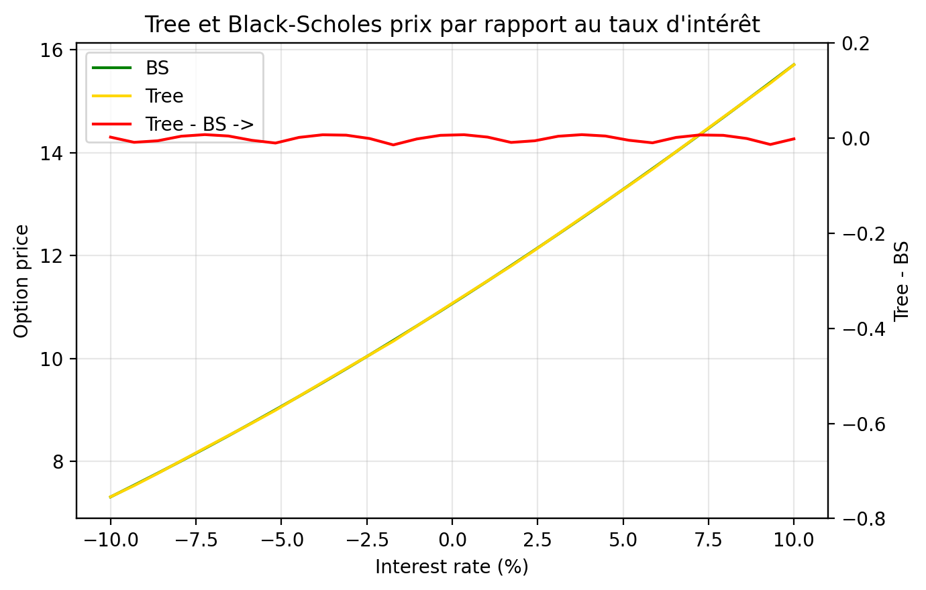
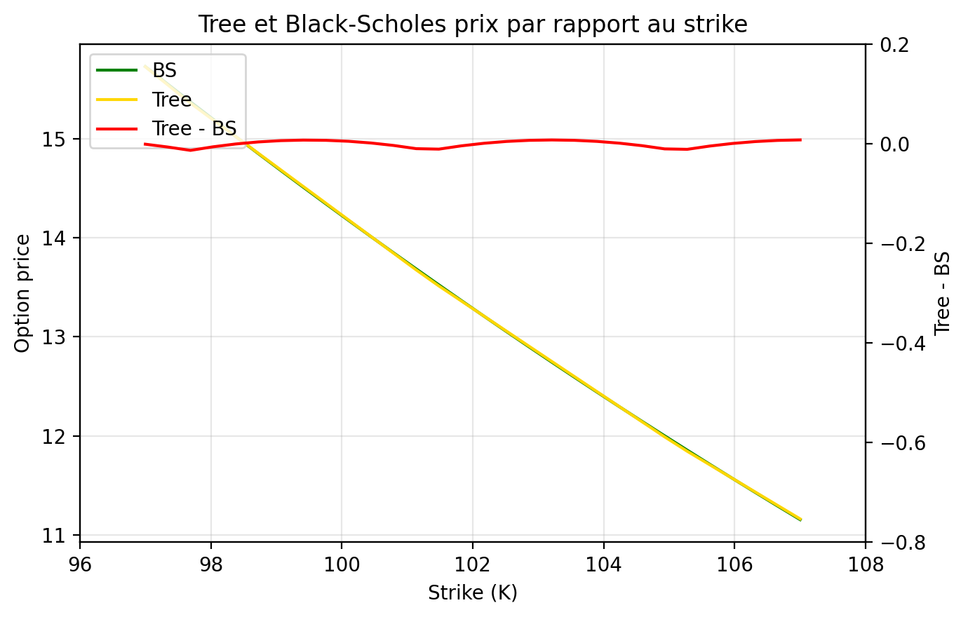
STRIKE |  |  |  | TAUX D'INTERET
Strike | BS | Tree | Tree - BS | Taux | BS | Tree | Tree - BS
97 | 15.729002551 | 15.727839941 | -0.0011626095931 | -0.1 | 7.305962795 | 7.3080605605 | 0.0020977655151
97.344827586 | 15.550326175 | 15.543453869 | -0.0068723058582 | -0.093103448276 | 7.5346450582 | 7.525838812 | -0.0088062462143
97.689655172 | 15.373186771 | 15.359606766 | -0.013580005058 | -0.086206896552 | 7.7678939201 | 7.7623053825 | -0.0055885375749
98.034482759 | 15.197580731 | 15.191175781 | -0.0064049501327 | -0.079310344828 | 8.0057083861 | 8.009737516 | 0.0040291298427
98.379310345 | 15.023504255 | 15.022744796 | -0.00075945940081 | -0.072413793103 | 8.2480843468 | 8.2554702516 | 0.0073859048025
98.724137931 | 14.850953358 | 14.854313811 | 0.0033604534102 | -0.065517241379 | 8.4950145564 | 8.4995152611 | 0.0045007047632
99.068965517 | 14.679923868 | 14.685882826 | 0.0059589577651 | -0.058620689655 | 8.7464886166 | 8.7418841361 | -0.0046044804914
99.413793103 | 14.510411438 | 14.517451841 | 0.0070404026952 | -0.051724137931 | 9.0024929655 | 8.9921522645 | -0.010340701026
99.75862069 | 14.342411543 | 14.349020856 | 0.0066093131581 | -0.044827586207 | 9.2630108715 | 9.2645445279 | 0.0015336564075
100.10344828 | 14.175919485 | 14.180589871 | 0.0046703863866 | -0.037931034483 | 9.5280224321 | 9.5350659639 | 0.0070435317533
100.44827586 | 14.010930398 | 14.012158886 | 0.0012284882293 | -0.031034482759 | 9.7975045786 | 9.8037294215 | 0.0062248429106
100.79310345 | 13.847439252 | 13.843727901 | -0.0037113505153 | -0.024137931034 | 10.071431085 | 10.070547662 | -0.00088342343272
101.13793103 | 13.685440854 | 13.675296916 | -0.010143937769 | -0.01724137931 | 10.349772584 | 10.335533358 | -0.014239225792
101.48275862 | 13.524929855 | 13.51385186 | -0.011077994741 | -0.010344827586 | 10.632496583 | 10.630777191 | -0.0017193917043
101.82758621 | 13.365900751 | 13.361442082 | -0.0044586690258 | -0.0034482758621 | 10.919567494 | 10.925460482 | 0.0058929881164
102.17241379 | 13.208347889 | 13.209032304 | 0.00068441538792 | 0.0034482758621 | 11.21094666 | 11.218119848 | 0.0071731872927
102.51724138 | 13.052265467 | 13.056622526 | 0.0043570590035 | 0.010344827586 | 11.506592393 | 11.508769189 | 0.0021767958902
102.86206897 | 12.897647543 | 12.904212748 | 0.0065652052757 | 0.01724137931 | 11.806460009 | 11.79742231 | -0.009037698597
103.20689655 | 12.744488033 | 12.75180297 | 0.0073149369644 | 0.024137931034 | 12.110501878 | 12.104913771 | -0.0055881069322
103.55172414 | 12.592780719 | 12.599393192 | 0.0066124724986 | 0.031034482759 | 12.418667471 | 12.42265533 | 0.0039878581506
103.89655172 | 12.442519252 | 12.446983414 | 0.0044641623535 | 0.037931034483 | 12.730903416 | 12.738214595 | 0.0073111796552
104.24137931 | 12.29369715 | 12.294573636 | 0.00087648544191 | 0.044827586207 | 13.047153553 | 13.051606557 | 0.004453004464
104.5862069 | 12.146307812 | 12.142163858 | -0.0041439544778 | 0.051724137931 | 13.367359001 | 13.3628461 | -0.0045129012529
104.93103448 | 12.000344512 | 11.98975408 | -0.010590432376 | 0.058620689655 | 13.691458225 | 13.681581031 | -0.009877193972
105.27586207 | 11.855800407 | 11.844346229 | -0.011454177927 | 0.065517241379 | 14.019387107 | 14.020829392 | 0.0014422851043
105.62068966 | 11.712668541 | 11.707784534 | -0.0048840064982 | 0.072413793103 | 14.351079019 | 14.357747748 | 0.0066687290468
105.96551724 | 11.570941845 | 11.571222839 | 0.00028099422696 | 0.079310344828 | 14.686464908 | 14.692352103 | 0.0058871953837
106.31034483 | 11.430613145 | 11.434661144 | 0.0040479990337 | 0.086206896552 | 15.025473372 | 15.02465835 | -0.00081502277658
106.65517241 | 11.291675162 | 11.298099449 | 0.0064242864303 | 0.093103448276 | 15.368030753 | 15.354682271 | -0.013348482243
107 | 11.154120518 | 11.161537754 | 0.0074172352127 | 0.1 | 15.714061222 | 15.712481795 | -0.0015794268729
VOLATILITE
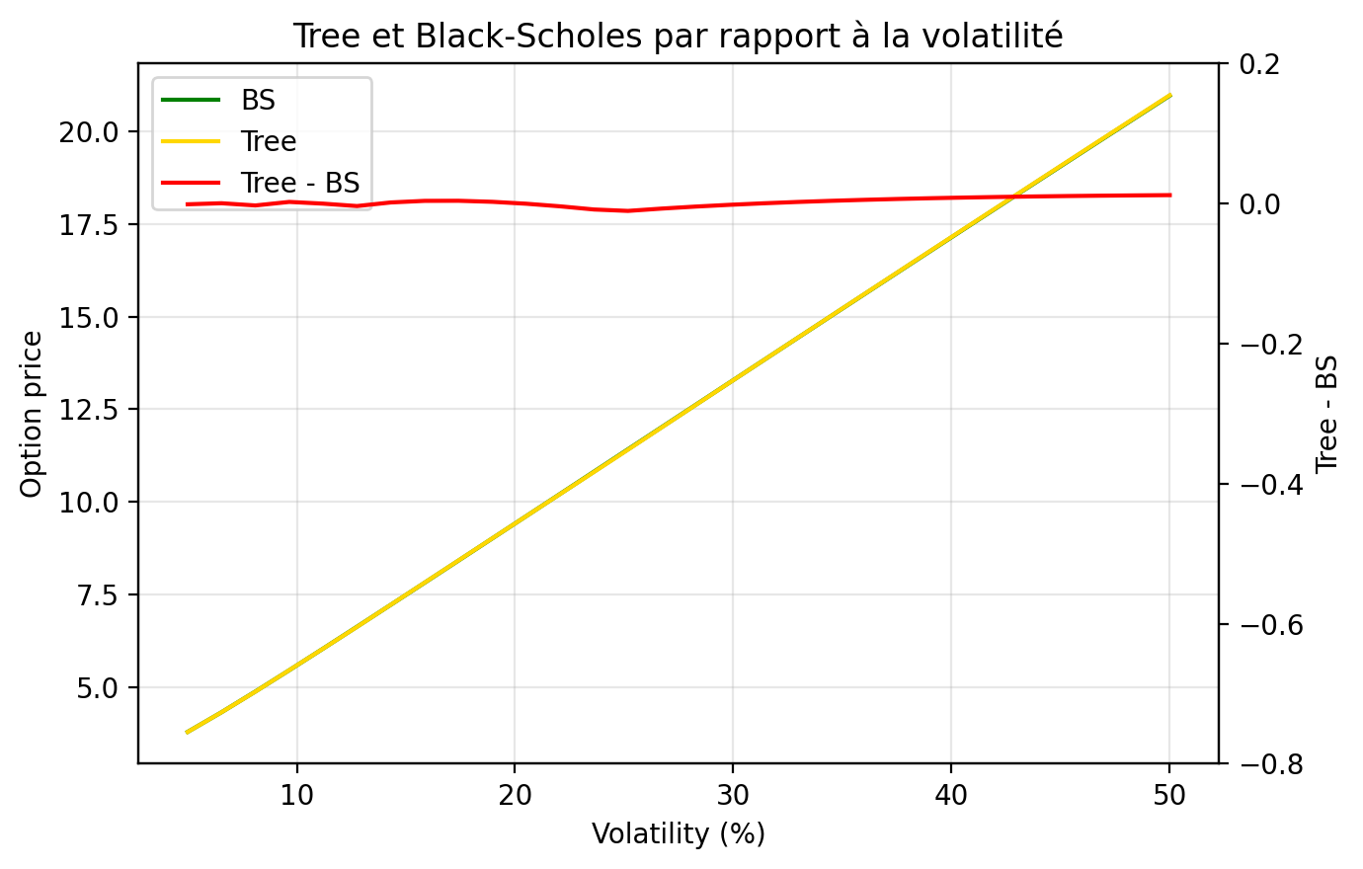
Volatility | BS | Tree | Tree - BS
0.05 | 3.796919521 | 3.7957173828 | -0.0012021381737
0.065517241379 | 4.3273098621 | 4.3276101795 | 0.00030031740198
0.081034482759 | 4.8864491462 | 4.8835837362 | -0.0028654100029
0.096551724138 | 5.4610103398 | 5.4632027016 | 0.0021923617488
0.11206896552 | 6.0446791403 | 6.0443986146 | -0.00028052571676
0.1275862069 | 6.6340932111 | 6.6303706265 | -0.0037225845491
0.14310344828 | 7.2272966044 | 7.2287340379 | 0.0014374335413
0.15862068966 | 7.8230698143 | 7.8267635372 | 0.0036937228331
0.17413793103 | 8.4206084477 | 8.4244245291 | 0.00381608145
0.18965517241 | 9.0193562781 | 9.0216824829 | 0.0023262047987
0.20517241379 | 9.6189127371 | 9.6185029381 | -0.00040979903635
0.22068965517 | 10.218978864 | 10.21485151 | -0.0041273539454
0.23620689655 | 10.8193243 | 10.810693897 | -0.0086304026245
0.25172413793 | 11.419766357 | 11.409105243 | -0.01066111482
0.26724137931 | 12.020156324 | 12.012824294 | -0.0073320298162
0.28275862069 | 12.62037023 | 12.615915464 | -0.0044547658719
0.29827586207 | 13.22030249 | 13.218343258 | -0.0019592317357
0.31379310345 | 13.819861412 | 13.8200723 | 0.0002108876451
0.32931034483 | 14.418965976 | 14.421067338 | 0.0021013611506
0.34482758621 | 15.017543476 | 15.02129325 | 0.0037497740295
0.36034482759 | 15.615527772 | 15.620715055 | 0.0051872828688
0.37586206897 | 16.212857974 | 16.219297912 | 0.006439937788
0.39137931034 | 16.809477439 | 16.817007131 | 0.0075296912977
0.40689655172 | 17.405333 | 17.413808177 | 0.0084751771904
0.4224137931 | 18.000374358 | 18.009666677 | 0.0092923183015
0.43793103448 | 18.594553619 | 18.604548424 | 0.0099948054873
0.45344827586 | 19.187824908 | 19.198419387 | 0.010594478508
0.46896551724 | 19.78014408 | 19.791245711 | 0.011101631508
0.48448275862 | 20.371468469 | 20.382993729 | 0.01152525993
0.5 | 20.961756701 | 20.973629962 | 0.011873261543

Greeks Strike
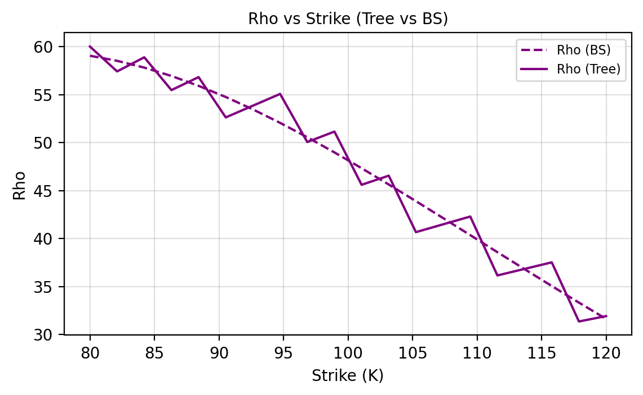
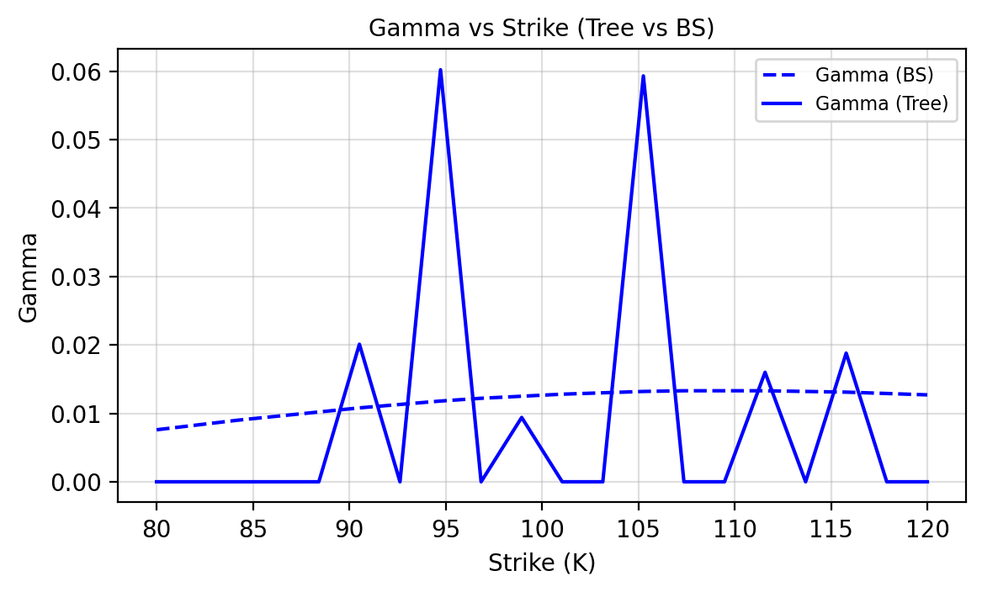
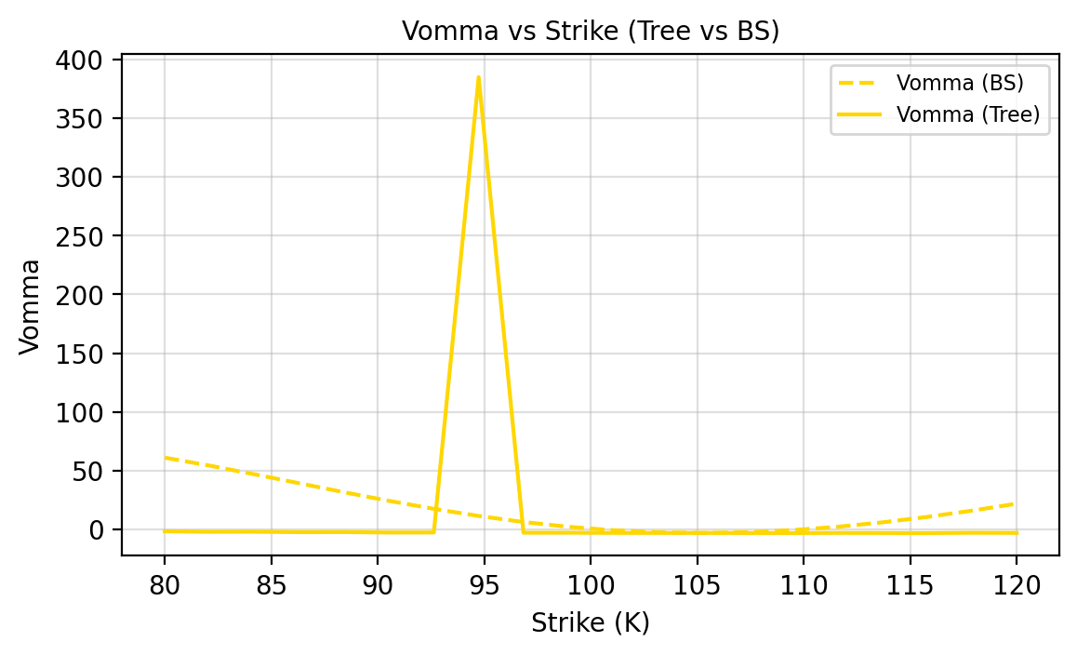
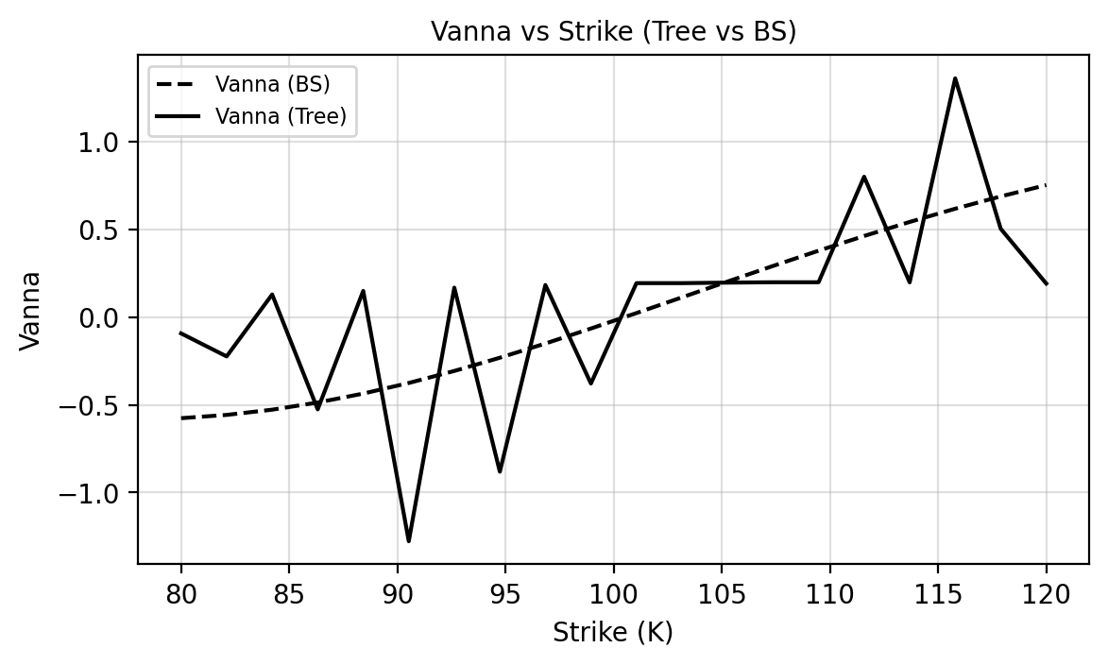
TEST GRECQUES - STRIKE

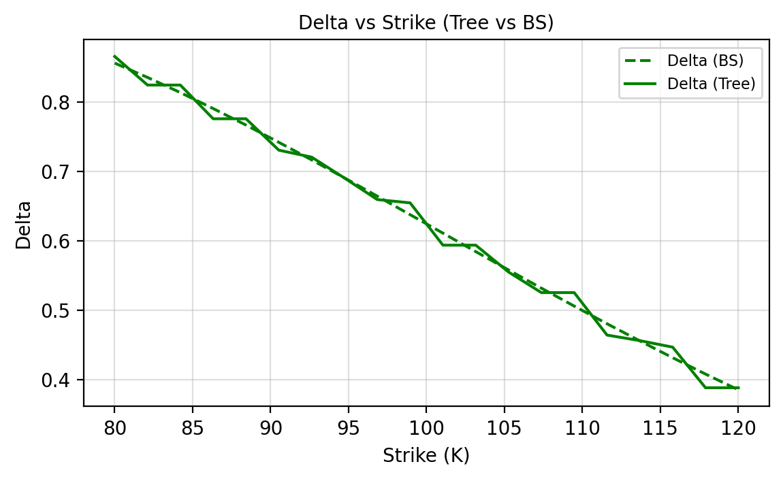
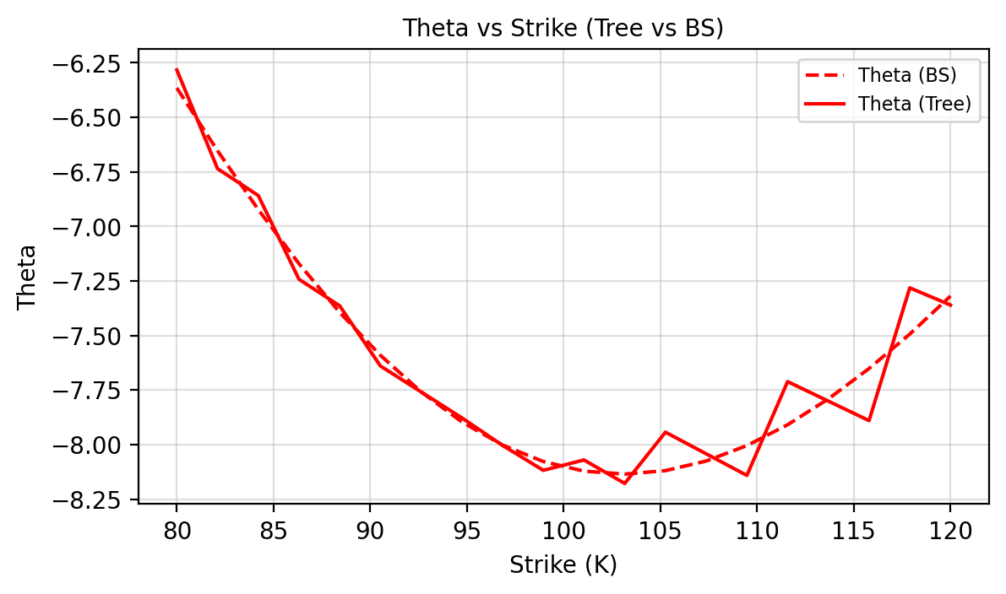
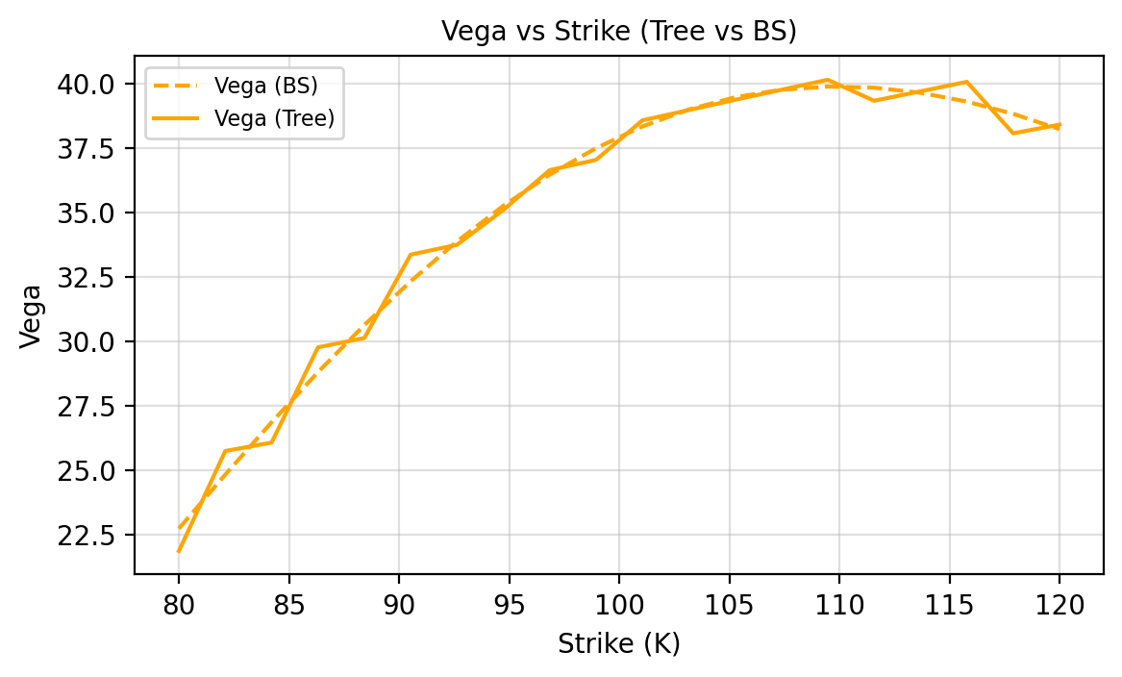
Strike | Delta Tree | Delta BS | Gamma Tree | Gamma BS | Vega Tree | Vega BS | Theta Tree | Theta BS | Rho Tree | Rho BS | Vanna Tree | Vanna BS | Vomma Tree | Vomma BS
80.0000 | 0.8652 | 0.8556 | 0.0000 | 0.0076 | 21.8544 | 22.7241 | -6.2834 | -6.3659 | 60.0186 | 59.0588 | -0.0928 | -0.5764 | -1.5738 | 61.1162
82.1053 | 0.8240 | 0.8350 | 0.0000 | 0.0083 | 25.7329 | 24.8173 | -6.7358 | -6.6536 | 57.4246 | 58.5283 | -0.2239 | -0.5578 | -1.9989 | 54.3162
84.2105 | 0.8240 | 0.8132 | 0.0000 | 0.0090 | 26.0607 | 26.8484 | -6.8587 | -6.9231 | 58.8970 | 57.8213 | 0.1295 | -0.5279 | -1.8955 | 46.9473
86.3158 | 0.7755 | 0.7902 | 0.0000 | 0.0096 | 29.7577 | 28.7910 | -7.2424 | -7.1710 | 55.4765 | 56.9484 | -0.5262 | -0.4871 | -2.3041 | 39.3057
88.4211 | 0.7755 | 0.7664 | 0.0000 | 0.0102 | 30.1179 | 30.6214 | -7.3642 | -7.3944 | 56.8296 | 55.9221 | 0.1499 | -0.4360 | -2.2217 | 31.6816
90.5263 | 0.7303 | 0.7416 | 0.0201 | 0.0108 | 33.3531 | 32.3190 | -7.6397 | -7.5908 | 52.6291 | 54.7555 | -1.2784 | -0.3756 | -2.5769 | 24.3476
92.6316 | 0.7203 | 0.7163 | 0.0000 | 0.0113 | 33.7372 | 33.8664 | -7.7585 | -7.7584 | 53.8530 | 53.4630 | 0.1684 | -0.3070 | -2.5224 | 17.5492
94.7368 | 0.6902 | 0.6904 | 0.0602 | 0.0118 | 35.0897 | 35.2499 | -7.8774 | -7.8959 | 55.0769 | 52.0593 | -0.8818 | -0.2315 | 384.9015 | 11.4976
96.8421 | 0.6592 | 0.6641 | 0.0000 | 0.0122 | 36.6341 | 36.4590 | -8.0037 | -8.0023 | 50.0612 | 50.5596 | 0.1835 | -0.1503 | -2.7629 | 6.3653
98.9474 | 0.6545 | 0.6375 | 0.0094 | 0.0125 | 37.0315 | 37.4869 | -8.1178 | -8.0775 | 51.1495 | 48.9786 | -0.3786 | -0.0649 | -2.7411 | 2.2838
101.0526 | 0.5936 | 0.6109 | 0.0000 | 0.0128 | 38.5655 | 38.3298 | -8.0704 | -8.1216 | 45.6017 | 47.3313 | 0.1941 | 0.0233 | -2.9099 | -0.6569
103.1579 | 0.5936 | 0.5843 | 0.0000 | 0.0130 | 38.9645 | 38.9870 | -8.1779 | -8.1352 | 46.5518 | 45.6318 | 0.1941 | 0.1131 | -2.9226 | -2.4072
105.2632 | 0.5549 | 0.5579 | 0.0593 | 0.0132 | 39.3628 | 39.4605 | -7.9431 | -8.1193 | 40.6647 | 43.8939 | 0.1970 | 0.2031 | -2.9374 | -2.9549
107.3684 | 0.5253 | 0.5317 | 0.0000 | 0.0133 | 39.7516 | 39.7548 | -8.0422 | -8.0753 | 41.4780 | 42.1304 | 0.1992 | 0.2922 | -2.9835 | -2.3217
109.4737 | 0.5253 | 0.5059 | 0.0000 | 0.0133 | 40.1404 | 39.8762 | -8.1412 | -8.0046 | 42.2913 | 40.3532 | 0.1992 | 0.3792 | -3.0296 | -0.5588
111.5789 | 0.4642 | 0.4805 | 0.0160 | 0.0133 | 39.3245 | 39.8332 | -7.7114 | -7.9091 | 36.1482 | 38.5736 | 0.8012 | 0.4631 | -2.9082 | 2.2580
113.6842 | 0.4562 | 0.4558 | 0.0000 | 0.0132 | 39.6920 | 39.6352 | -7.8007 | -7.7907 | 36.8302 | 36.8016 | 0.1984 | 0.5432 | -2.9837 | 6.0329
115.7895 | 0.4468 | 0.4316 | 0.0188 | 0.0131 | 40.0596 | 39.2931 | -7.8900 | -7.6515 | 37.5123 | 35.0462 | 1.3626 | 0.6187 | -3.0591 | 10.6552
117.8947 | 0.3884 | 0.4081 | 0.0000 | 0.0129 | 38.0618 | 38.8183 | -7.2817 | -7.4937 | 31.3478 | 33.3157 | 0.5043 | 0.6890 | -2.7966 | 16.0038
120.0000 | 0.3884 | 0.3854 | 0.0000 | 0.0127 | 38.3990 | 38.2229 | -7.3603 | -7.3193 | 31.9075 | 31.6171 | 0.1918 | 0.7536 | -2.8951 | 21.9519

Greeks Rate
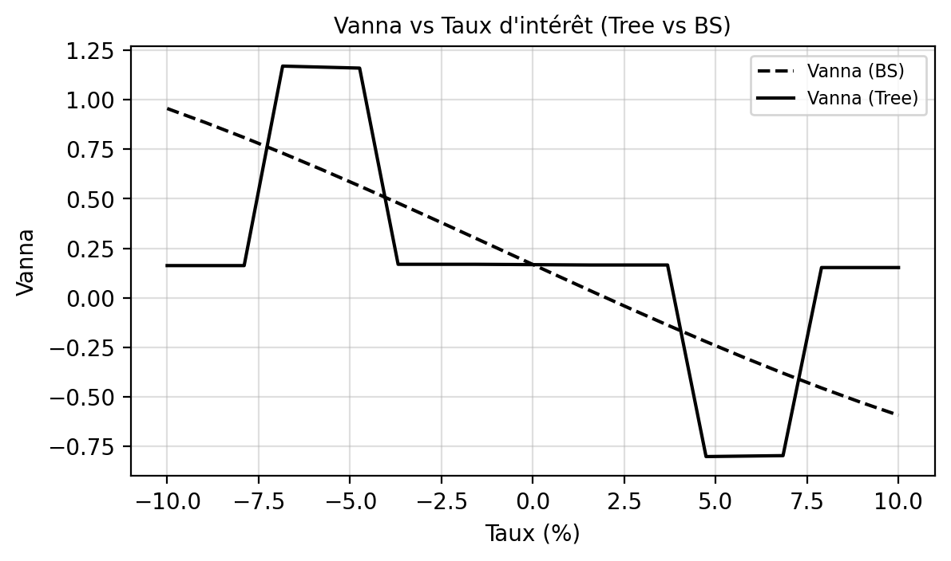
TEST GRECQUES - TAUX

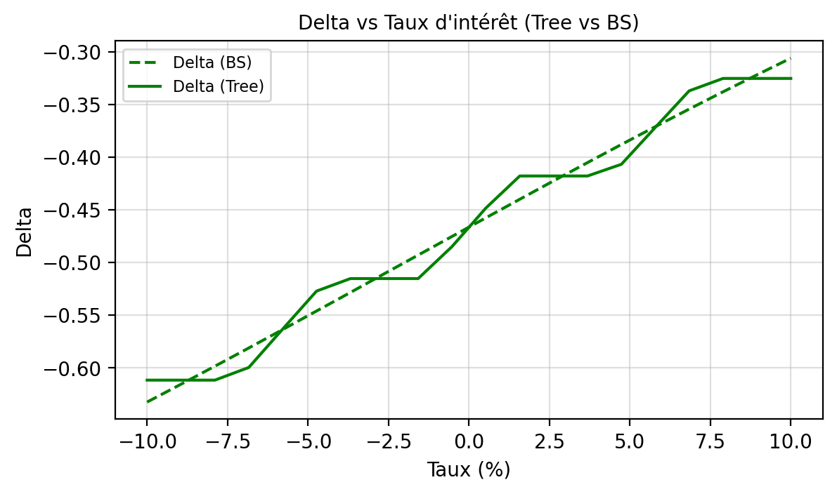
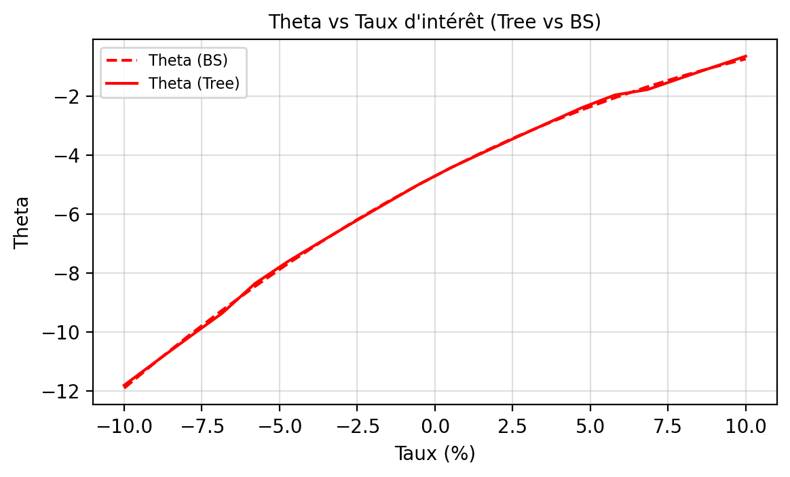
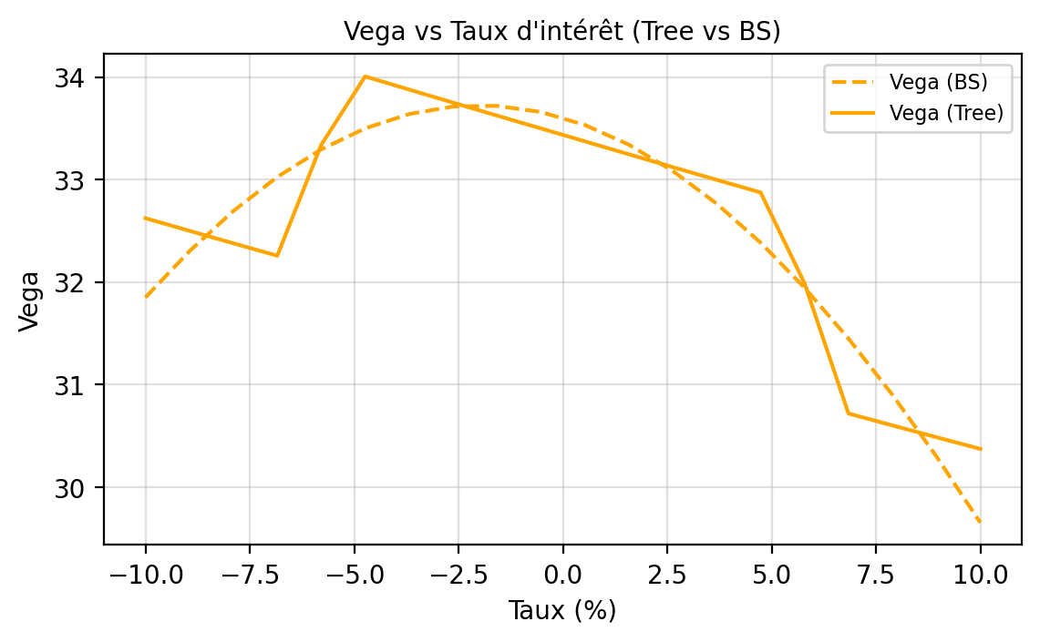
Interest Rate | Delta Tree | Delta BS | Gamma Tree | Gamma BS | Vega Tree | Vega BS | Theta Tree | Theta BS | Rho Tree | Rho BS | Vanna Tree | Vanna BS | Vomma Tree | Vomma BS
-0.1000 | -0.6116 | -0.6324 | 0.0000 | 0.0223 | 32.6226 | 31.8499 | -11.8128 | -11.9111 | -51.7889 | -53.2645 | 0.1624 | 0.9555 | -1.1943 | 27.3111
-0.0895 | -0.6116 | -0.6155 | 0.0000 | 0.0226 | 32.4998 | 32.3007 | -10.9841 | -10.9891 | -51.4008 | -51.6634 | 0.1624 | 0.8840 | -1.1707 | 21.9433
-0.0789 | -0.6116 | -0.5984 | 0.0000 | 0.0229 | 32.3780 | 32.6931 | -10.1673 | -10.1057 | -51.0156 | -50.0585 | 0.1624 | 0.8087 | -1.1474 | 17.0327
-0.0684 | -0.5996 | -0.5811 | 0.0240 | 0.0231 | 32.2570 | 33.0248 | -9.3623 | -9.2609 | -50.6333 | -48.4520 | 1.1695 | 0.7300 | -1.1241 | 12.6296
-0.0579 | -0.5632 | -0.5636 | 0.0961 | 0.0233 | 33.3386 | 33.2939 | -8.3555 | -8.4547 | -44.7780 | -46.8463 | 1.1644 | 0.6484 | 1590.5647 | 8.7783
-0.0474 | -0.5271 | -0.5460 | 0.0238 | 0.0234 | 34.0053 | 33.4988 | -7.6116 | -7.6870 | -43.0353 | -45.2437 | 1.1594 | 0.5642 | -1.2325 | 5.5169
-0.0368 | -0.5152 | -0.5284 | 0.0000 | 0.0235 | 33.8771 | 33.6384 | -6.9430 | -6.9578 | -42.7128 | -43.6467 | 0.1689 | 0.4780 | -1.2213 | 2.8765
-0.0263 | -0.5152 | -0.5106 | 0.0000 | 0.0236 | 33.7498 | 33.7117 | -6.2842 | -6.2666 | -42.3928 | -42.0577 | 0.1689 | 0.3903 | -1.2101 | 0.8808
-0.0158 | -0.5152 | -0.4929 | 0.0000 | 0.0236 | 33.6235 | 33.7184 | -5.6351 | -5.6131 | -42.0751 | -40.4790 | 0.1689 | 0.3017 | -1.1990 | -0.4539
-0.0053 | -0.4848 | -0.4752 | 0.0607 | 0.0236 | 33.4981 | 33.6583 | -4.9954 | -4.9968 | -41.7598 | -38.9132 | 0.1678 | 0.2126 | -1.1879 | -1.1193
0.0053 | -0.4482 | -0.4575 | 0.0608 | 0.0235 | 33.3723 | 33.5320 | -4.4160 | -4.4174 | -34.5146 | -37.3627 | 0.1665 | 0.1235 | -1.1835 | -1.1151
0.0158 | -0.4178 | -0.4399 | 0.0000 | 0.0233 | 33.2462 | 33.3401 | -3.8956 | -3.8740 | -34.2560 | -35.8297 | 0.1654 | 0.0351 | -1.1855 | -0.4488
0.0263 | -0.4178 | -0.4224 | 0.0000 | 0.0231 | 33.1211 | 33.0837 | -3.3830 | -3.3660 | -33.9993 | -34.3166 | 0.1654 | -0.0522 | -1.1875 | 0.8644
0.0368 | -0.4178 | -0.4051 | 0.0000 | 0.0229 | 32.9969 | 32.7643 | -2.8779 | -2.8927 | -33.7445 | -32.8257 | 0.1654 | -0.1380 | -1.1895 | 2.8017
0.0474 | -0.4067 | -0.3879 | 0.0223 | 0.0227 | 32.8736 | 32.3839 | -2.3803 | -2.4531 | -33.4916 | -31.3590 | -0.8017 | -0.2216 | -1.1915 | 5.3333
0.0579 | -0.3717 | -0.3710 | 0.0922 | 0.0224 | 31.9875 | 31.9446 | -1.9531 | -2.0464 | -31.8805 | -29.9187 | -0.7993 | -0.3026 | 1526.1050 | 8.4226
0.0684 | -0.3370 | -0.3543 | 0.0236 | 0.0220 | 30.7178 | 31.4490 | -1.7684 | -1.6715 | -26.4266 | -28.5067 | -0.7970 | -0.3807 | -1.0705 | 12.0270
0.0789 | -0.3252 | -0.3379 | 0.0000 | 0.0216 | 30.6019 | 30.8998 | -1.3848 | -1.3274 | -26.2285 | -27.1249 | 0.1525 | -0.4554 | -1.0844 | 16.0985
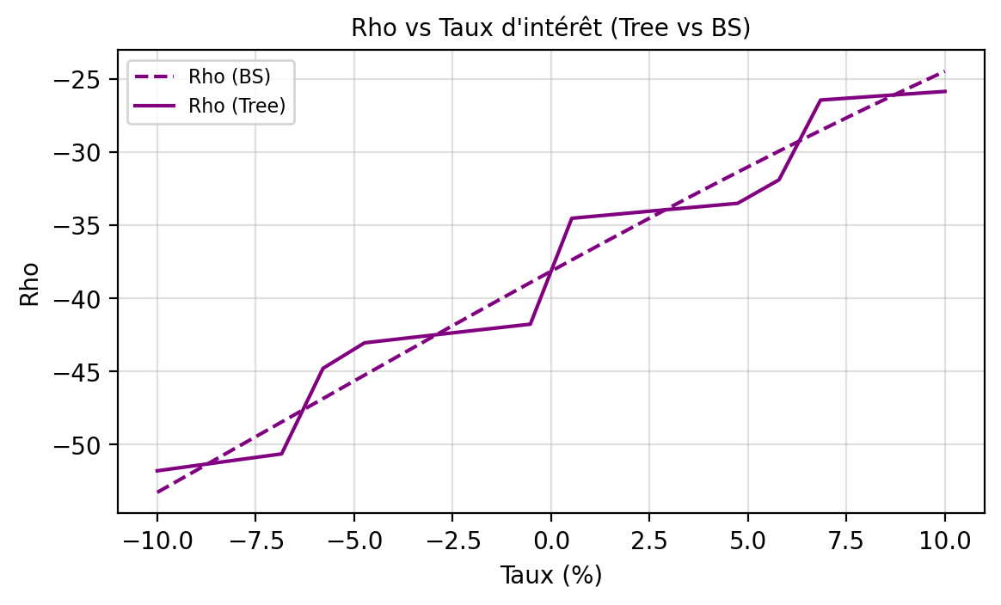
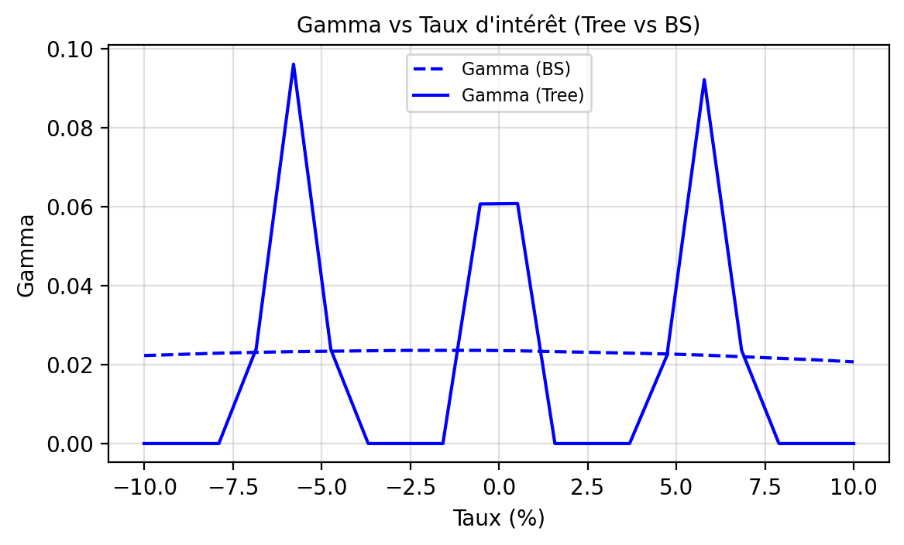
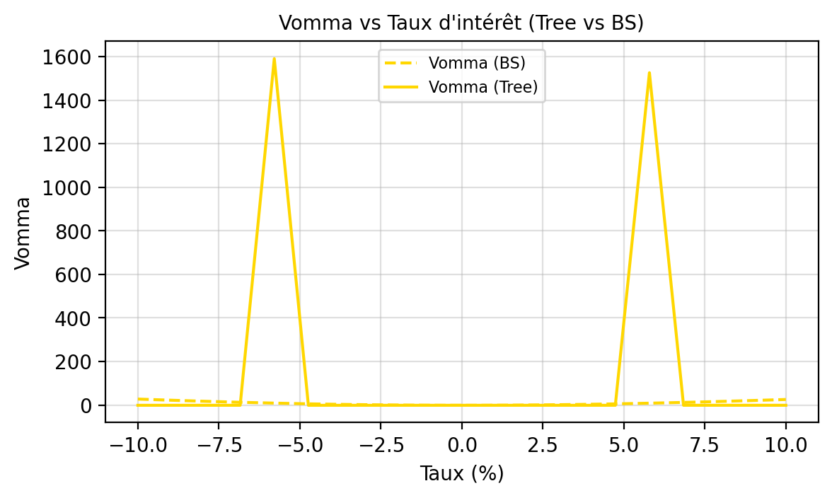
0.0895 | -0.3252 | -0.3218 | 0.0000 | 0.0212 | 30.4869 | 30.3001 | -1.0069 | -1.0130 | -26.0320 | -25.7750 | 0.1525 | -0.5263 | -1.0982 | 20.5843
0.1000 | -0.3252 | -0.3060 | 0.0000 | 0.0207 | 30.3728 | 29.6534 | -0.6348 | -0.7270 | -25.8369 | -24.4585 | 0.1525 | -0.5931 | -1.1120 | 25.4276

Greeks Vol
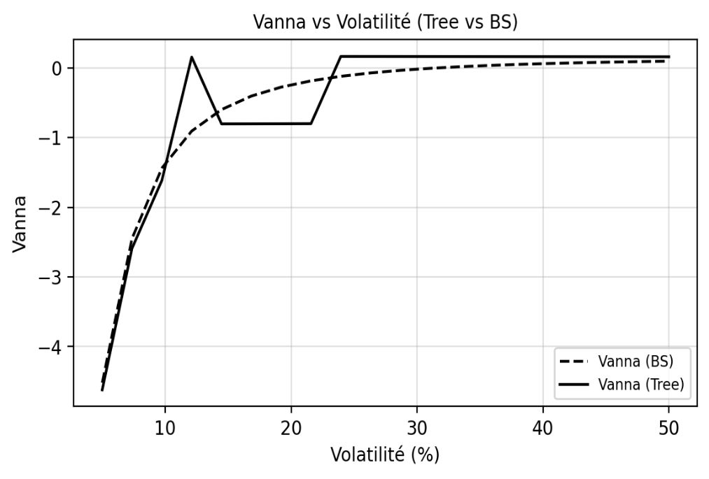
TEST GRECQUES - VOLATILITE

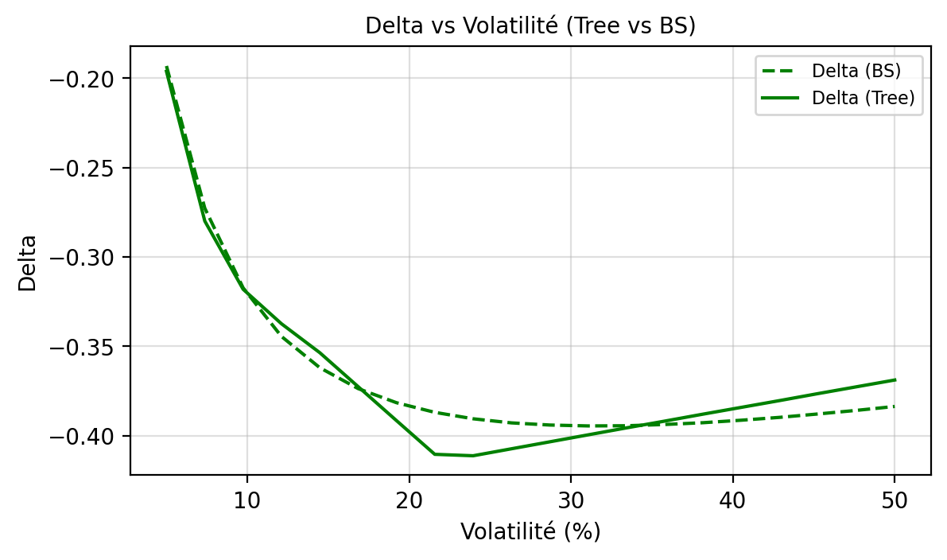
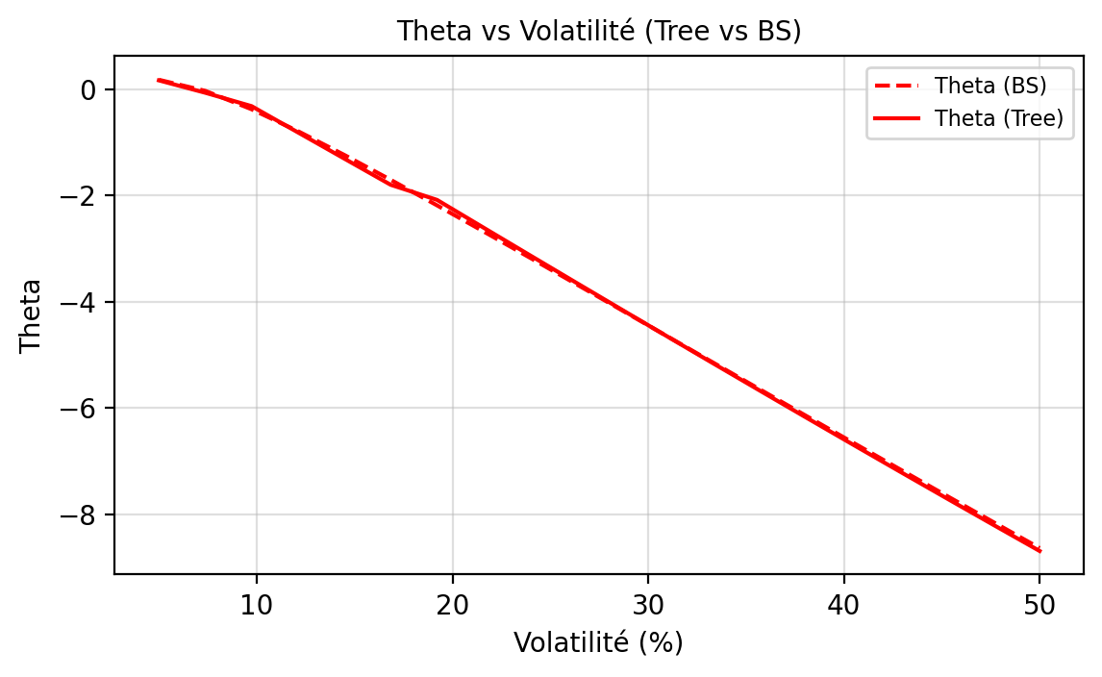
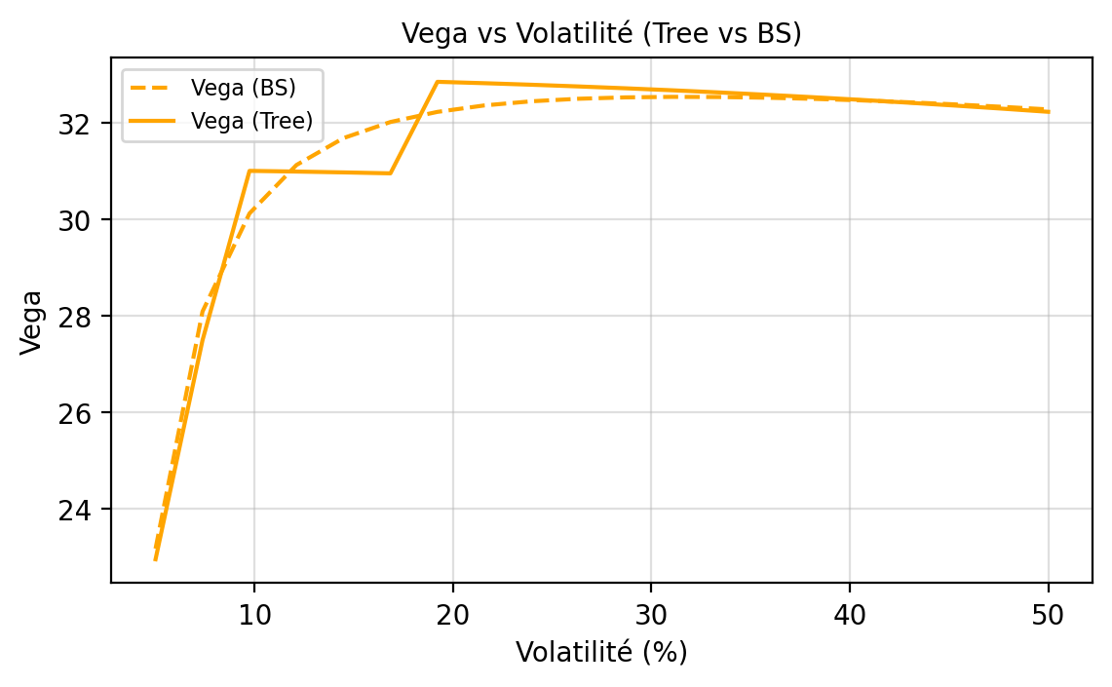
Volatility | Delta Tree | Delta BS | Gamma Tree | Gamma BS | Vega Tree | Vega BS | Theta Tree | Theta BS | Rho Tree | Rho BS | Vanna Tree | Vanna BS | Vomma Tree | Vomma BS
0.0500 | -0.1961 | -0.1931 | 0.0647 | 0.0648 | 22.9485 | 23.1692 | 0.1665 | 0.1780 | -13.8539 | -14.1288 | -4.6206 | -4.5180 | -0.2031 | 330.9175
0.0737 | -0.2799 | -0.2727 | 0.0409 | 0.0533 | 27.4921 | 28.0878 | -0.0664 | -0.0310 | -19.3089 | -20.2538 | -2.5888 | -2.4462 | -0.3544 | 125.0553
0.0974 | -0.3181 | -0.3173 | 0.0458 | 0.0433 | 31.0049 | 30.1225 | -0.3186 | -0.3773 | -25.6351 | -23.9383 | -1.6151 | -1.4380 | -0.5549 | 57.7705
0.1211 | -0.3374 | -0.3445 | 0.0000 | 0.0360 | 30.9904 | 31.1269 | -0.8129 | -0.7894 | -25.8972 | -26.3978 | 0.1548 | -0.9064 | -0.6685 | 30.6744
0.1447 | -0.3536 | -0.3620 | 0.0397 | 0.0306 | 30.9732 | 31.6845 | -1.3063 | -1.2370 | -26.1601 | -28.1810 | -0.8032 | -0.5978 | -0.7820 | 17.8488
0.1684 | -0.3726 | -0.3737 | 0.0850 | 0.0266 | 30.9534 | 32.0185 | -1.7988 | -1.7052 | -26.4239 | -29.5565 | -0.8025 | -0.4043 | -0.8952 | 11.0096
0.1921 | -0.3916 | -0.3816 | 0.0551 | 0.0235 | 32.8521 | 32.2280 | -2.0833 | -2.1861 | -33.3368 | -30.6686 | -0.8015 | -0.2755 | -1.1465 | 7.0149
0.2158 | -0.4105 | -0.3870 | 0.0093 | 0.0210 | 32.8233 | 32.3623 | -2.6041 | -2.6752 | -33.6126 | -31.6012 | -0.8002 | -0.1857 | -1.2829 | 4.5060
0.2395 | -0.4113 | -0.3906 | 0.0000 | 0.0190 | 32.7913 | 32.4480 | -3.1234 | -3.1696 | -33.8886 | -32.4062 | 0.1648 | -0.1207 | -1.4190 | 2.8327
0.2632 | -0.4074 | -0.3929 | 0.0000 | 0.0173 | 32.7561 | 32.5004 | -3.6410 | -3.6672 | -34.1646 | -33.1171 | 0.1645 | -0.0722 | -1.5546 | 1.6580
0.2868 | -0.4035 | -0.3941 | 0.0000 | 0.0159 | 32.7177 | 32.5290 | -4.1568 | -4.1668 | -34.4406 | -33.7567 | 0.1641 | -0.0350 | -1.6898 | 0.7954
0.3105 | -0.3996 | -0.3946 | 0.0000 | 0.0147 | 32.6761 | 32.5397 | -4.6707 | -4.6673 | -34.7167 | -34.3411 | 0.1637 | -0.0060 | -1.8245 | 0.1363
0.3342 | -0.3957 | -0.3945 | 0.0000 | 0.0136 | 32.6313 | 32.5365 | -5.1824 | -5.1680 | -34.9927 | -34.8818 | 0.1632 | 0.0170 | -1.9586 | -0.3855
0.3579 | -0.3919 | -0.3938 | 0.0000 | 0.0127 | 32.5833 | 32.5222 | -5.6919 | -5.6682 | -35.2687 | -35.3872 | 0.1628 | 0.0357 | -2.0921 | -0.8120
0.3816 | -0.3880 | -0.3928 | 0.0000 | 0.0119 | 32.5322 | 32.4986 | -6.1989 | -6.1675 | -35.5445 | -35.8638 | 0.1623 | 0.0509 | -2.2250 | -1.1704
0.4053 | -0.3842 | -0.3914 | 0.0000 | 0.0112 | 32.4779 | 32.4671 | -6.7033 | -6.6655 | -35.8203 | -36.3164 | 0.1619 | 0.0635 | -2.3572 | -1.4791
0.4289 | -0.3804 | -0.3898 | 0.0000 | 0.0106 | 32.4205 | 32.4288 | -7.2050 | -7.1618 | -36.0960 | -36.7490 | 0.1614 | 0.0740 | -2.4888 | -1.7510
0.4526 | -0.3765 | -0.3879 | 0.0000 | 0.0100 | 32.3601 | 32.3844 | -7.7039 | -7.6561 | -36.3714 | -37.1644 | 0.1609 | 0.0829 | -2.6196 | -1.9947
0.4763 | -0.3727 | -0.3859 | 0.0000 | 0.0095 | 32.2965 | 32.3345 | -8.1997 | -8.1481 | -36.6467 | -37.5653 | 0.1604 | 0.0904 | -2.7496 | -2.2169
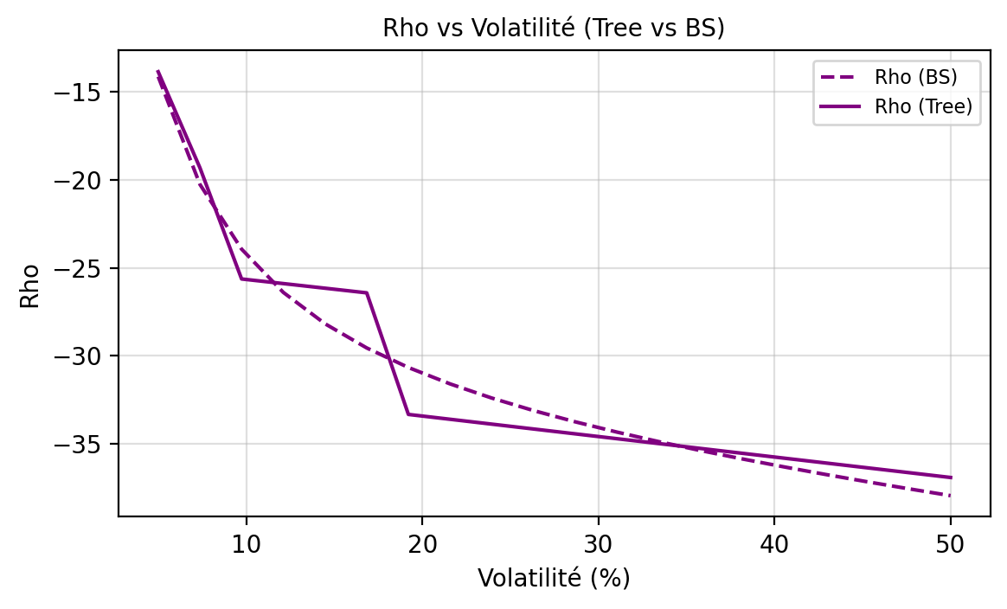
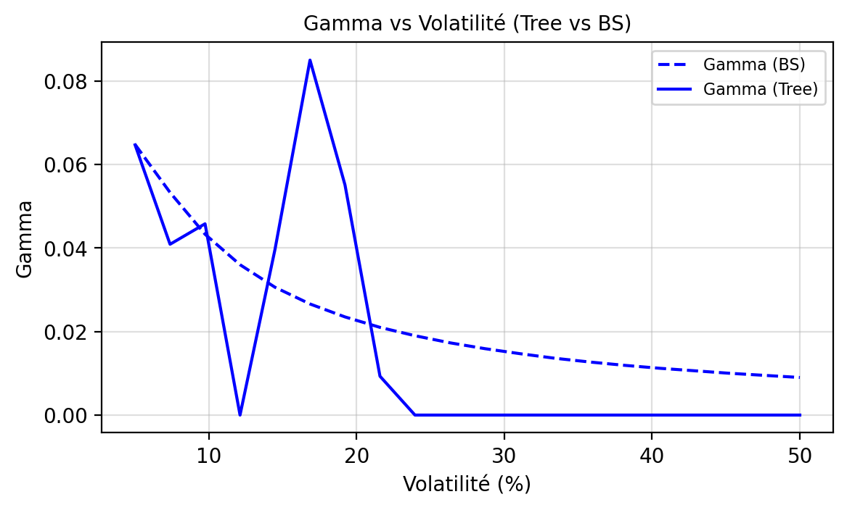
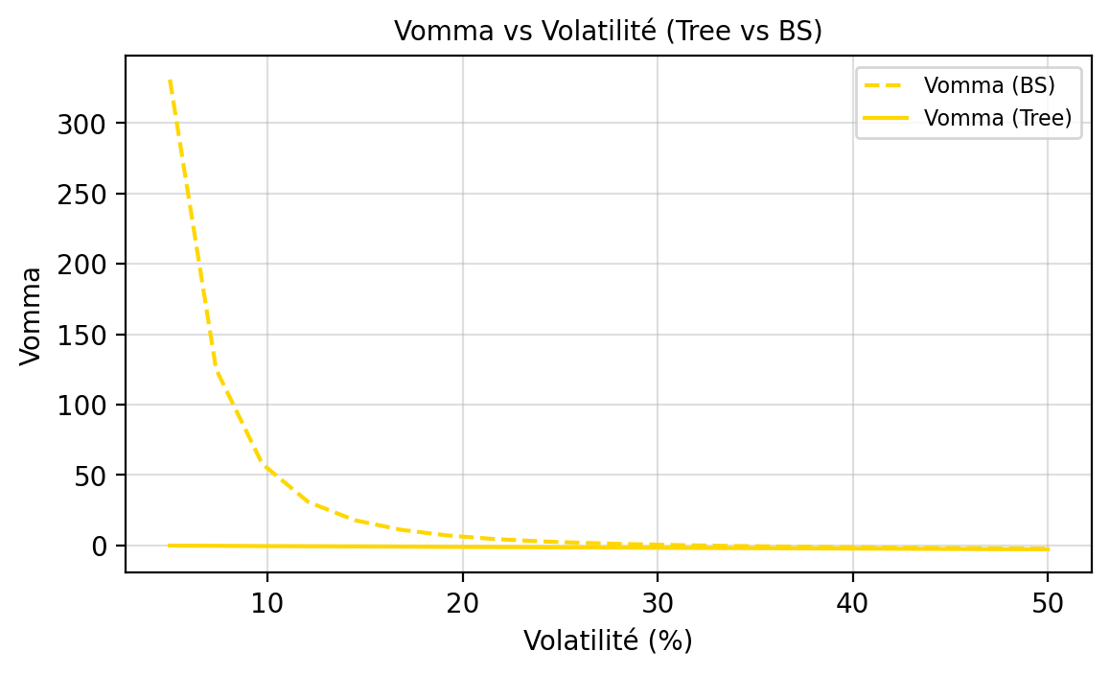
0.5000 | -0.3689 | -0.3837 | 0.0000 | 0.0090 | 32.2298 | 32.2795 | -8.6924 | -8.6375 | -36.9218 | -37.9535 | 0.1598 | 0.0968 | -2.8788 | -2.4220

